Trang chủ - Nhân viên
Project Name | Xây dựng website gọi món thanh toán thông minh qua qr code và AI, kết nối khách hàng với quầy ăn tại chợ đêm
Module Code | Trang chủ - Nhân viên
 | Hoàn thành | Lỗi | Chưa kiểm tra | Bị chăn | Tổng số trường hợp thử nghiệm
Round 1 | 0 | 0 | 0 | 0
Round 2 |  | 0 | 0 | 0
 |  |  | 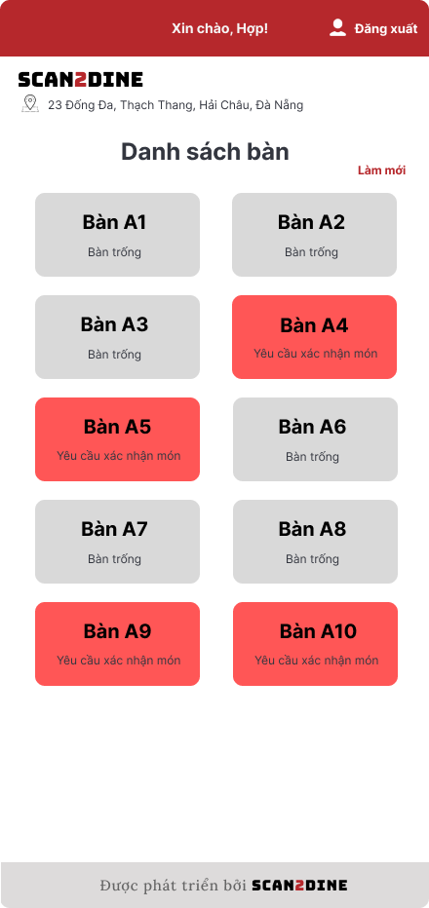
Test Case ID | Mô tả | Hành động | Điều kiện tiên quyết | Kết quả mong đợi | Kết quả thực tế | Kết quả |  |  | Kết quả |  |  | Chú thích
 |  |  |  |  |  | Vòng 1 |  |  | Vòng 2
 |  |  |  |  |  | Trạng thái | Ngày kiểm tra | Người kiểm tra | Trạng thái | Ngày kiểm tra | Người kiểm tra
GUI_SHOW Trang chủ - Nhân viên
GUI-TTNV01 | [Đăng xuất] Button |  |  | - Status: enable - Text color: white | - Status: enable - Text color: white | Passed | 20/4/2025 | Hợp | Passed | 26/4/2025 | Hợp
GUI-TTNV02 | [Danh sách bàn tại quầy: A] Label |  |  | - Text color: black - Status: enable | - Text color: black - Status: enable | Passed | 20/4/2025 | Hợp | Passed | 26/4/2025 | Hợp
GUI-TTNV03 | [Làm mới] Button |  |  | - Text color: red - Status: enable | - Text color: red - Status: enable | Passed | 20/4/2025 | Hợp | Passed | 26/4/2025 | Hợp
GUI-TTNV04 | [Bàn A1] Button |  |  | - Text color: black - Status: enable | - Text color: black - Status: enable | Passed | 20/4/2025 | Hợp | Passed | 26/4/2025 | Hợp
GUI-TTNV05 | [Bàn A2] Button |  |  | - Text color: black - Status: enable | - Text color: black - Status: enable | Passed | 20/4/2025 | Hợp | Passed | 26/4/2025 | Hợp
GUI-TTNV06 | [Bàn A3] Button |  |  | - Text color: black - Status: enable | - Text color: black - Status: enable | Passed | 20/4/2025 | Hợp | Passed | 26/4/2025 | Hợp
GUI-TTNV07 | [Bàn A4] Button |  |  | - Text color: black - Status: enable | - Text color: black - Status: enable | Passed | 20/4/2025 | Hợp | Passed | 26/4/2025 | Hợp
GUI-TTNV08 | [Bàn A5] Button |  |  | - Text color: black - Status: enable | - Text color: black - Status: enable | Passed | 20/4/2025 | Hợp | Passed | 26/4/2025 | Hợp
GUI-TTNV09 | [Bàn A6] Button |  |  | - Text color: black - Status: enable | - Text color: black - Status: enable | Passed | 20/4/2025 | Hợp | Passed | 26/4/2025 | Hợp
GUI-TTNV10 | [Bàn A8] Button |  |  | - Text color: black - Status: enable | - Text color: black - Status: enable | Passed | 20/4/2025 | Hợp | Passed | 26/4/2025 | Hợp
GUI-TTNV11 | [Bàn A9] Button |  |  | - Text color: black - Status: enable | - Text color: black - Status: enable | Passed | 20/4/2025 | Hợp | Passed | 26/4/2025 | Hợp
GUI-TTNV12 | [Bàn A10] Button |  |  | - Text color: black - Status: enable | - Text color: black - Status: enable | Passed | 20/4/2025 | Hợp | Passed | 26/4/2025 | Hợp
FUNCTION_SHOW Trang chủ - Nhân viên
FUNC-TTNV01 | Màn hình [Trang chủ] được hiển thị thành công. Ngôn ngữ hiển thị trùng với cài đặt ngôn ngữ của trình duyệt. | 1. Mở trình duyệt firefox/safari/CocCoc 2. Nhập Url vào trình duyệt 3. Đăng nhập vào hệ thống |  | Màn hình [Trang chủ] được hiển thị thành công. Ngôn ngữ hiển thị trùng với cài đặt ngôn ngữ của trình duyệt. | Màn hình [Trang chủ] được hiển thị thành công. Ngôn ngữ hiển thị trùng với cài đặt ngôn ngữ của trình duyệt. | Passed | 20/4/2025 | Hợp | Passed | 26/4/2025 | Hợp
FUNC-TTNV02 | Kiểm tra chức năng khi người dùng chọn đăng xuất thoát khỏi giao diện [Trang chu] | 1. Tại giao diện chính, chọn vào button [Đăng xuất] | Passed FUNC-TTCQ01 | Điều hướng người dùng về giao diện đăng nhập | Button [Đăng xuất] không sử dụng được | Passed | 20/4/2025 | Hợp | Passed | 26/4/2025 | Hợp
FUNC-TTNV03 | Kiểm tra việc khi nhân viên đăng nhập vào hệ thống, tên nhân viên phục vụ tương ứng sẽ được hiển thị | 1. Quan sát khu vực hiển thị thông tin nhân viên. | Passed FUNC-TTNV01 | Tên nhân viên hiển thị chính xác đúng với quầy mà nhân viên đó được phân công. | Tên nhân viên hiển thị chính xác đúng với quầy mà nhân viên đó được phân công. | Passed | 20/4/2025 | Hợp | Passed | 26/4/2025 | Hợp
FUNC-TTNV04 | Kiểm tra hiển thị màn hình [Bàn A1] | 1. Chọn tại button [Bàn A1] | Passed FUNC-TTNV01 | Hệ thống điều hướng người dùng sang giao diện Bàn A1. | Hệ thống điều hướng người dùng sang giao diện Bàn A1. | Passed | 20/4/2025 | Hợp | Passed | 26/4/2025 | Hợp
FUNC-TTNV05 | Kiểm tra hiển thị màn hình [Bàn A2] | 1. Chọn tại button [Bàn A2] | Passed FUNC-TTNV01 | Hệ thống điều hướng người dùng sang giao diện Bàn A2. | Hệ thống điều hướng người dùng sang giao diện Bàn A2. | Passed | 20/4/2025 | Hợp | Passed | 26/4/2025 | Hợp
FUNC-TTNV06 | Kiểm tra hiển thị màn hình [Bàn A3] | 1. Chọn tại button [Bàn A3] | Passed FUNC-TTNV01 | Hệ thống điều hướng người dùng sang giao diện Bàn A3. | Hệ thống điều hướng người dùng sang giao diện Bàn A3. | Passed | 20/4/2025 | Hợp | Passed | 26/4/2025 | Hợp
FUNC-TTNV07 | Kiểm tra hiển thị màn hình [Bàn A3] | 1. Chọn tại button [Bàn A4] | Passed FUNC-TTNV01 | Hệ thống điều hướng người dùng sang giao diện Bàn A4. | Hệ thống điều hướng người dùng sang giao diện Bàn A4. | Passed | 20/4/2025 | Hợp | Passed | 26/4/2025 | Hợp
FUNC-TTNV08 | Kiểm tra hiển thị màn hình [Bàn A4] | 1. Chọn tại button [Bàn A5] | Passed FUNC-TTNV01 | Hệ thống điều hướng người dùng sang giao diện Bàn A5. | Hệ thống điều hướng người dùng sang giao diện Bàn A5. | Passed | 20/4/2025 | Hợp | Passed | 26/4/2025 | Hợp
FUNC-TTNV09 | Kiểm tra hiển thị màn hình [Bàn A5] | 1. Chọn tại button [Bàn A6] | Passed FUNC-TTNV01 | Hệ thống điều hướng người dùng sang giao diện Bàn A6. | Hệ thống điều hướng người dùng sang giao diện Bàn A6. | Passed | 20/4/2025 | Hợp | Passed | 26/4/2025 | Hợp
FUNC-TTNV10 | Kiểm tra làm mới màn hình khi người dùng chọn vào button [Làm mới] | 1. Chọn tại button [Làm mới] | Passed FUNC-TTNV01 | Toàn bộ danh sách bàn sẽ được làm mới lại | Toàn bộ danh sách bàn sẽ được làm mới lại | Passed | 20/4/2025 | Hợp | Passed | 26/4/2025 | Hợp

Trang chủ - Chủ quầy
Project Name | Xây dựng website gọi món thanh toán thông minh qua qr code và AI, kết nối khách hàng với quầy ăn tại chợ đêm
Module Code | Trang chủ - Chủ quầy
 | Hoàn thành | Lỗi | Chưa kiểm tra | Bị chăn | Tổng số trường hợp thử nghiệm
Round 1 | 0 | 0 | 0 | 0
Round 2 |  | 0 | 0 | 0
 |  |  | 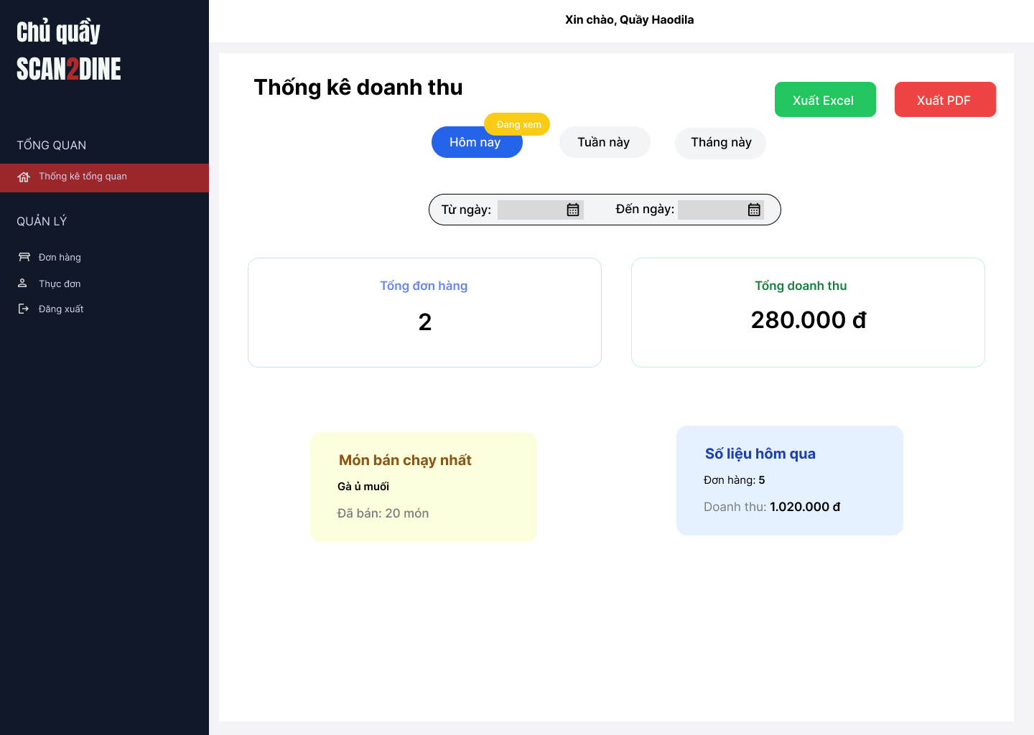
Test Case ID | Mô tả | Hành động | Điều kiện tiên quyết | Kết quả mong đợi | Kết quả thực tế | Kết quả |  |  | Kết quả |  |  | Chú thích
 |  |  |  |  |  | Vòng 1 |  |  | Vòng 2
 |  |  |  |  |  | Trạng thái | Ngày kiểm tra | Người kiểm tra | Trạng thái | Ngày kiểm tra | Người kiểm tra
GUI_SHOW Trang chủ - Chủ quầy
GUI-TTCQ01 | [Tổng đơn hàng] Label |  |  | - Label: Tổng đơn hàng - Status: enable - Text color: Black - Background color: White | - Label: Tổng đơn hàng - Status: enable - Text color: Black - Background color: White | Passed | 20/4/2025 | Hợp | Passed | 26/4/2025 | Hợp
GUI-TTCQ02 | [Tổng doanh thu] Label |  |  | - Label: Tổng doanh thu - Status: enable - Text color: Black - Background color: White | - Label: Tổng doanh thu - Status: enable - Text color: Black - Background color: White | Passed | 20/4/2025 | Hợp | Passed | 26/4/2025 | Hợp
GUI-TTCQ03 | [Món bán chạy nhất] Label |  |  | - Label: Món báu chạy - Status: enable - Text color: Brown - Background color: Yellow | - Label: Món báu chạy - Status: enable - Text color: Brown - Background color: Yellow | Passed | 20/4/2025 | Hợp | Passed | 26/4/2025 | Hợp
GUI-TTCQ04 | [Số liệu hôm qua] Label |  |  | - Label: Số liệu hôm qua - Status: enable - Text color: Blue + Black - Background color: Blue | - Label: Số liệu hôm qua - Status: enable - Text color: Blue + Black - Background color: Blue | Passed | 20/4/2025 | Hợp | Passed | 26/4/2025 | Hợp
GUI-TTCQ05 | [Thời gian lọc từ ngày – đến ngày] DatePicker x2 |  |  | - Label: Từ ngày / Đến ngày - Status: enable - Text color: Black | - Label: Từ ngày / Đến ngày - Status: enable - Text color: Black | Passed | 20/4/2025 | Hợp | Passed | 26/4/2025 | Hợp
GUI-TTCQ06 | [Nút chọn thời gian] Button |  |  | - Labels: Hôm nay, Tuần này, Tháng này - Status: enable - Selected button colorL Blue ("Hôm nay) - Text color: Black | - Labels: Hôm nay, Tuần này, Tháng này - Status: enable - Selected button colorL Blue ("Hôm nay) - Text color: Black | Passed | 20/4/2025 | Hợp | Passed | 26/4/2025 | Hợp
GUI-TTCQ07 | [Nút xuất Excel] Button |  |  | - Labels: Xuất Excel - Status: enable - Button color: Green - Text color: White | - Labels: Xuất Excel - Status: enable - Button color: Green - Text color: White | Passed | 20/4/2025 | Hợp | Passed | 26/4/2025 | Hợp
GUI-TTCQ08 | [Nút xuất PDF] Button |  |  | - Labels: Xuất PDF - Status: enable - Button color: Red - Text color: White | - Labels: Xuất PDF - Status: enable - Button color: Red - Text color: White | Passed | 20/4/2025 | Hợp | Passed | 26/4/2025 | Hợp
GUI-TTCQ09 | [Sidebar menu] |  |  | - Labels: Tổng quan, Đơn hàng, Thực đơn, Đăng xuất - Status: enable - Selected menu item: đỏ nền + trắng chữ (Thống kê tổng quan) - Unselected menu item: trắng chữ, không nền | - Labels: Tổng quan, Đơn hàng, Thực đơn, Đăng xuất - Status: enable - Selected menu item: đỏ nền + trắng chữ (Thống kê tổng quan) - Unselected menu item: trắng chữ, không nền | Passed | 20/4/2025 | Hợp | Passed | 26/4/2025 | Hợp
FUNCTION_SHOW Trang chủ - Chủ quầy
FUNC-TTCQ01 | Kiểm tra hiển thị màn hình [Trang chủ] | 1. Mở trình duyệt firefox/safari/CocCoc 2. Nhập Url vào trình duyệt 3. Đăng nhập vào hệ thống |  | Màn hình [Trang chủ] được hiển thị thành công. Ngôn ngữ hiển thị trùng với cài đặt ngôn ngữ của trình duyệt. | Màn hình [Trang chủ] được hiển thị thành công. Ngôn ngữ hiển thị trùng với cài đặt ngôn ngữ của trình duyệt. | Passed | 20/4/2025 | Hợp | Passed | 26/4/2025 | Hợp
FUNC-TTCQ02 | Kiểm tra hiển thị thống kê tổng quan mặc định tại button [Hôm nay] | 1. Quan sát thống kê tổng quan hiển thị mặc tại button [Hôm nay] | Passed FUNC-TTCQ01 | Thống kê tổng quan mặc định tại button [Hôm nay] | Khi truy cập vào hiển thị thống kê tổng quan mặc định ở button [Hôm nay] | Passed | 20/4/2025 | Hợp | Passed | 26/4/2025 | Hợp
FUNC-TTCQ03 | Kiểm tra hiển thị thống kê tổng quan khi người dùng chọn vào button [Tuần này] | 1. Chọn vào button [Tuần này] | Passed FUNC-TTCQ01 | Thống kê tổng quan sẽ hiển thị thống kê ở tuần này | Thống kê tổng quan được hiển thị thống kê ở tuần này | Passed | 20/4/2025 | Hợp | Passed | 26/4/2025 | Hợp
FUNC-TTCQ04 | Kiểm tra hiển thị thống kê tổng quan khi người dùng chọn vào button [Tháng này] | 1. Chọn vào button [Tháng này] | Passed FUNC-TTCQ01 | Thống kê tổng quan sẽ hiển thị thống kê ở tháng này | Thống kê tổng quan được hiển thị thống kê ở tháng này | Passed | 20/4/2025 | Hợp | Passed | 26/4/2025 | Hợp
FUNC-TTCQ05 | Kiểm tra ngày hiển thị khi người dùng chọn ngày trong quá khứ hoặc tương lai trong [Từ ngày], [Đến ngày] DateTime Picker | 1. Chọn từ ngày '23/02/2025' đến ngày '23/04/2025' tại [Từ ngày], [Đến ngày] DateTime Picker. 2. Quan sát giá trị ngày đang hiển thị trên [Thống kê ngày] DateTime Picker. | Passed FUNC-TTCQ01 | Thống kê tổng quan sẽ hiển thị đúng thống kê khi người dùng chọn từ ngày, đến ngày | Thống kê tổng quan được hiển thị đúng thống kê khi người dùng chọn từ ngày, đến ngày | Passed | 20/4/2025 | Hợp | Passed | 26/4/2025 | Hợp
FUNC-TTCQ06 | Kiểm tra ngày hiển thị khi người dùng chọn ngày không hợp lệ tại [Thống kê ngày] DateTime Picker | 1. Chọn từ ngày '23/02/2025' đến ngày '31/04/2025' tại [Từ ngày], [Đến ngày] DateTime Picker. 2. Quan sát giá trị ngày đang hiển thị trên [Thống kê ngày] DateTime Picker. | Passed FUNC-TTCQ01 | Hệ thống hiển thị thông báo "Ngày không hợp lệ" | Hệ thống hiển thị thông báo "Ngày không hợp lệ" | Passed | 20/4/2025 | Hợp | Passed | 26/4/2025 | Hợp
FUNC-TTCQ07 | Kiểm tra việc hiển thị đúng tổng số đơn trong ngày | 1. Quan sát tại [Tổng đơn hàng] | Passed FUNC-TTCQ01 | Hệ thống tự động lấy dữ liệu đơn hàng hôm nay từ cơ sở dữ liệu | Hệ thống tự động lấy dữ liệu đơn hàng hôm nay từ cơ sở dữ liệu | Passed | 20/4/2025 | Hợp | Passed | 26/4/2025 | Hợp
FUNC-TTCQ08 | Kiểm tra việc hiển thị đúng tổng số doanh thu trong ngày | 1. Quan sát tại [Tổng doanh thu] | Passed FUNC-TTCQ01 | Hệ thống tính tổng doanh thu từ các đơn hàng của ngày hiện tại | Hệ thống tính tổng đúng doanh thu từ các đơn hàng của ngày hiện tại | Passed | 20/4/2025 | Hợp | Passed | 26/4/2025 | Hợp
FUNC-TTCQ09 | Kiểm tra việc hiển thị đúng món ăn bán chạy nhất trong ngày | 1. Quan sát tại [Món ăn bán chạy] | Passed FUNC-TTCQ01 | Hệ thống thống kê số lượng món ăn bán ra nhiều nhất trong ngày | Hệ thống thống kê được số lượng món ăn bán ra nhiều nhất trong ngày | Passed | 20/4/2025 | Hợp | Passed | 26/4/2025 | Hợp
FUNC-TTCQ10 | Kiểm tra việc hiển thị đúng tổng số đơn trong tuần này | 1. Chọn vào button [Tuần này] | Passed FUNC-TTCQ01 | Hệ thống tự động lấy dữ liệu đơn hàng trong tuần nay từ cơ sở dữ liệu | Hệ thống tự động lấy dữ liệu đơn hàng trong tuần nay từ cơ sở dữ liệu | Passed | 20/4/2025 | Hợp | Passed | 26/4/2025 | Hợp
FUNC-TTCQ11 | Kiểm tra việc hiển thị đúng tổng số doanh thu trong tuần này | 1. Chọn vào button [Tuần này] | Passed FUNC-TTCQ01 | Hệ thống tính tổng doanh thu từ các đơn hàng trong tuần này | Hệ thống tính tổng doanh thu từ các đơn hàng trong tuần này | Passed | 20/4/2025 | Hợp | Passed | 26/4/2025 | Hợp
FUNC-TTCQ12 | Kiểm tra việc hiển thị đúng món ăn bán chạy nhất trong tuần này | 1. Chọn vào button [Tuần này] | Passed FUNC-TTCQ01 | Hệ thống thống kê số lượng món ăn bán ra nhiều nhất trong tuần này | Hệ thống thống kê số lượng món ăn bán ra nhiều nhất trong tuần này | Passed | 20/4/2025 | Hợp | Passed | 26/4/2025 | Hợp
FUNC-TTCQ13 | Kiểm tra việc khi người dùng chọn vào button [Xuất Excel] | 1. Chọn vào button [Xuất Excel] | Passed FUNC-TTCQ01 | Hệ thống chuyển sang giao diện xuất file excel | Button [Xuất Excel] chưa được xử lý | Failed | 20/4/2025 | Hợp | Failed | 26/4/2025 | Hợp
FUNC-TTCQ14 | Kiểm tra việc khi người dùng chọn vào button [Xuất PDF] | 1. Chọn vào button [Xuất Excel] | Passed FUNC-TTCQ01 | Hệ thống chuyển sang giao diện xuất file PDF | Button [Xuất PDF] chưa được xử lý | Failed | 20/4/2025 | Hợp | Failed | 26/4/2025 | Hợp
FUNC-TTCQ15 | Kiểm tra việc điều hướng trang qua sidebar | 1. Chọn vào các menu [Đơn hàng], [Thực đơn], [Đăng xuất] | Passed FUNC-TTCQ01 | Hệ thống điều hướng đến trang tương ứng | Hệ thống điều hướng đến trang tương ứng | Passed | 20/4/2025 | Hợp | Passed | 26/4/2025 | Hợp

Trang chủ - Quản trị viên
Project Name | Xây dựng website gọi món thanh toán thông minh qua qr code và AI, kết nối khách hàng với quầy ăn tại chợ đêm
Module Code | Trang chủ - Quản trị viên
 | Hoàn thành | Lỗi | Chưa kiểm tra | Bị chăn | Tổng số trường hợp thử nghiệm
Round 1 | 0 | 0 | 0 | 0
Round 2 |  | 0 | 0 | 0
 |  | 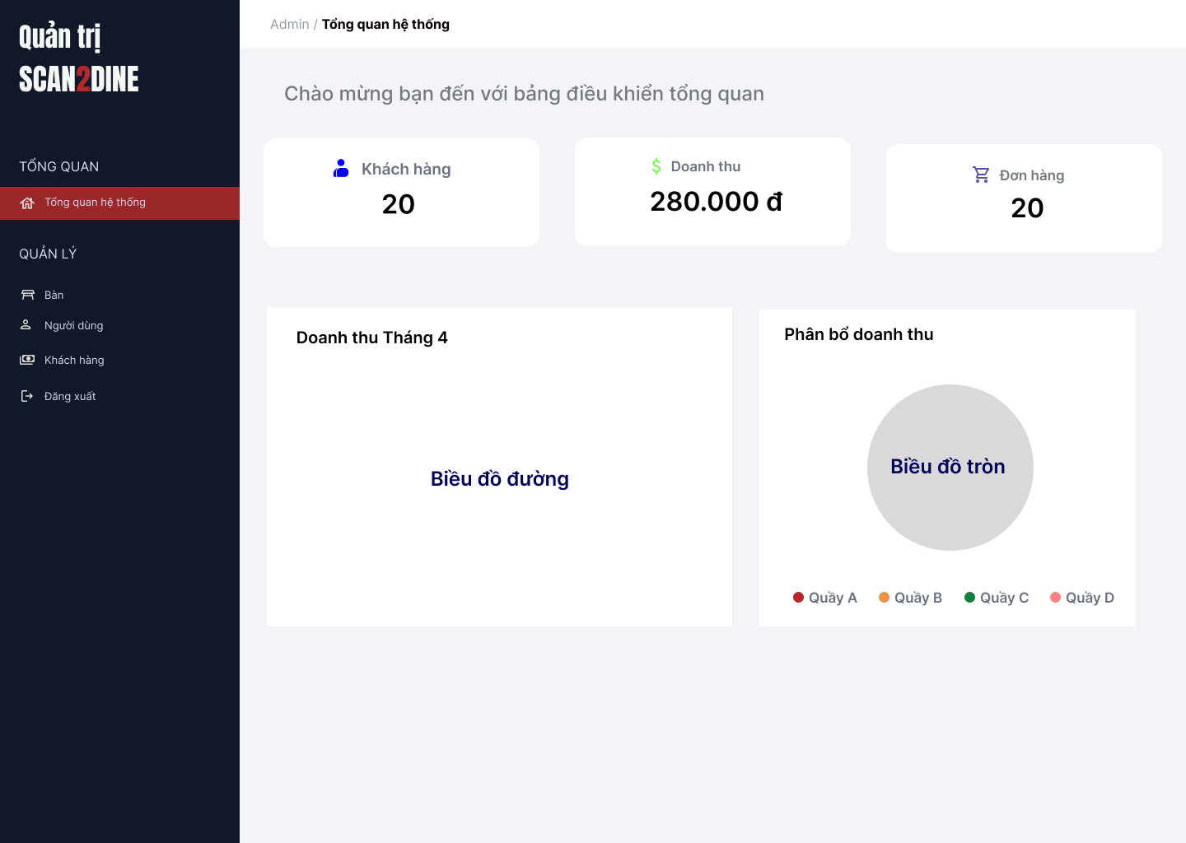
Test Case ID | Mô tả | Hành động | Điều kiện tiên quyết | Kết quả mong đợi | Kết quả thực tế | Kết quả |  |  | Kết quả |  |  | Chú thích
 |  |  |  |  |  | Vòng 1 |  |  | Vòng 2
 |  |  |  |  |  | Trạng thái | Ngày kiểm tra | Người kiểm tra | Trạng thái | Ngày kiểm tra | Người kiểm tra
GUI_SHOW Trang chủ - Quản trị viên
GUI-TTQT01 | [Tổng quan hệ thống] – Label trang |  |  | - Label: Tổng quan hệ thống - Status: Enable - Text color: Balck |  | Passed | 20/4/2025 | Hợp | Passed | 26/4/2025 | Hợp
GUI-TTQT02 | [Khách hàng] – Thông tin tổng số khách hàng |  |  | - Label: Khách hàng - Status: Enable - Text color: Blue |  | Passed | 20/4/2025 | Hợp | Passed | 26/4/2025 | Hợp
GUI-TTQT03 | [Doanh thu] – Tổng doanh thu hệ thống |  |  | - Label: Tổng quan hệ thống - Status: Enable - Text color: Balck |  | Passed | 20/4/2025 | Hợp | Passed | 26/4/2025 | Hợp
GUI-TTQT04 | [Đơn hàng] – Tổng số đơn hàng |  |  | - Label: Đơn hàng - Status: Enable - Text color: Purple |  | Passed | 20/4/2025 | Hợp | Passed | 26/4/2025 | Hợp
GUI-TTQT05 | [Biểu đồ đường] – Thống kê doanh thu theo tháng |  |  | - Status: Enable |  | Passed | 20/4/2025 | Hợp | Passed | 26/4/2025 | Hợp
GUI-TTQT06 | [Biểu đồ tròn] – Phân bổ doanh thu theo quầy |  |  | - Status: Enable |  | Passed | 20/4/2025 | Hợp | Passed | 26/4/2025 | Hợp
FUNCTION_SHOW Trang chủ - Quản trị viên
FUNC-TTQT01 | Kiểm tra hiển thị màn hình [Trang chủ] | 1. Mở trình duyệt firefox/safari/CocCoc 2. Nhập Url vào trình duyệt 3. Đăng nhập vào hệ thống |  | Màn hình [Trang chủ] được hiển thị thành công. Ngôn ngữ hiển thị trùng với cài đặt ngôn ngữ của trình duyệt. | Màn hình [Trang chủ] được hiển thị thành công. Ngôn ngữ hiển thị trùng với cài đặt ngôn ngữ của trình duyệt. | Passed | 20/4/2025 | Hợp | Passed | 26/4/2025 | Hợp
FUNC-TTQT02 | Kiểm tra số liệu hiển thị đúng với dữ liệu trong hệ thống | 1. Quan sát số lượng khách hàng, tổng doanh thu, số đơn hàng. 2. So sánh với dữ liệu quản trị trong cơ sở dữ liệu. | Passed FUNC-TTQT01 | Số lượng khách hàng, tổng doanh thu, và số đơn hàng hiển thị đúng theo dữ liệu thực tế trong hệ thống. | Số lượng khách hàng, tổng doanh thu, và số đơn hàng hiển thị đúng theo dữ liệu thực tế trong hệ thống. | Passed | 20/4/2025 | Hợp | Passed | 26/4/2025 | Hợp
FUNC-TTQT03 | Kiểm tra biểu đồ doanh thu tháng hiển thị đúng định dạng | 1. Quan sát biểu đồ đường “Doanh thu Tháng”. | Passed FUNC-TTQT01 | Biểu đồ đường hiển thị rõ ràng theo trục X (ngày trong tháng), trục Y (số tiền). | Biểu đồ đường hiển thị rõ ràng theo trục X (ngày trong tháng), trục Y (số tiền). | Passed | 20/4/2025 | Hợp | Passed | 26/4/2025 | Hợp
FUNC-TTQT04 | Kiểm tra biểu đồ tròn phân bổ doanh thu hiển thị đầy đủ các quầy | 1. Quan sát biểu đồ tròn “Phân bổ doanh thu”. | Passed FUNC-TTQT01 | Biểu đồ tròn có đầy đủ các phân khúc: Quầy A, Quầy B, Quầy C, Quầy D (nếu có doanh thu). Mỗi màu ứng với một quầy như chú thích. | Biểu đồ tròn có đầy đủ các phân khúc: Quầy A, Quầy B, Quầy C, Quầy D Mỗi màu ứng với một quầy như chú thích. | Passed | 20/4/2025 | Hợp | Passed | 26/4/2025 | Hợp

QLDH bàn + Xác nhận, Hủy món
Project Name | Xây dựng website gọi món thanh toán thông minh qua qr code và AI, kết nối khách hàng với quầy ăn tại chợ đêm
Module Code | Quản lý đơn hàng + Xác nhận/Hủy món
 | Hoàn thành | Lỗi | Chưa kiểm tra | Bị chăn | Tổng số trường hợp thử nghiệm
Round 1 | 0 | 0 | 0 | 0
Round 2 |  | 0 | 0 | 0
 |  | 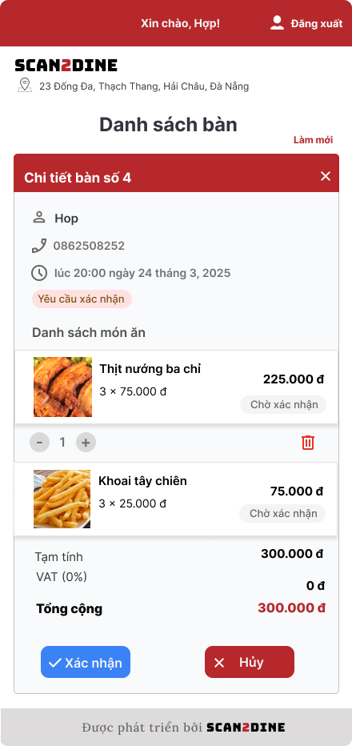 |  | 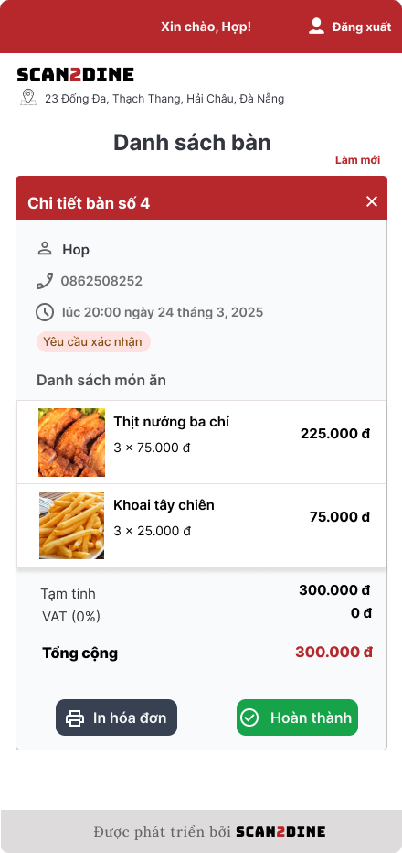
Test Case ID | Mô tả | Hành động | Điều kiện tiên quyết | Kết quả mong đợi | Kết quả thực tế | Kết quả |  |  | Kết quả |  |  | Chú thích
 |  |  |  |  |  | Vòng 1 |  |  | Vòng 2
 |  |  |  |  |  | Trạng thái | Ngày kiểm tra | Người kiểm tra | Trạng thái | Ngày kiểm tra | Người kiểm tra
GUI_SHOW Quản lý đơn hàng + Xác nhận/Hủy món
GUI-XDHNV01 | [Chi tiết bàn số 4] Section header |  |  | - Label: Red - Status: Enable - Text color: White | - Label: Red - Status: Enable - Text color: White | Passed | 21/4/2025 | Hợp | Passed | 26/4/2025 | Hợp
GUI-XDHNV02 | [Họ tên khách hàng] Label |  |  | - Label: White - Status: Enable - Text color: Black | - Label: White - Status: Enable - Text color: Black | Passed | 21/4/2025 | Hợp | Passed | 26/4/2025 | Hợp
GUI-XDHNV03 | [Số điện thoại] Label |  |  | - Label: White - Status: Enable - Text color: Gray | - Label: White - Status: Enable - Text color: Gray | Passed | 21/4/2025 | Hợp | Passed | 26/4/2025 | Hợp
GUI-XDHNV04 | [Thời gian đặt món] Label |  |  | - Label: White - Status: Enable - Text color: Gray | - Label: White - Status: Enable - Text color: Gray | Passed | 21/4/2025 | Hợp | Passed | 26/4/2025 | Hợp
GUI-XDHNV05 | [Trạng thái: Yêu cầu xác nhận món] Label |  |  | - Label: White - Status: Enable - Text color: Red | - Label: White - Status: Enable - Text color: Red | Passed | 21/4/2025 | Hợp | Passed | 26/4/2025 | Hợp
GUI-XDHNV06 | [Danh sách món ăn] Section title |  |  | - Label: White - Status: Enable - Text color: Black | - Label: White - Status: Enable - Text color: Black | Passed | 21/4/2025 | Hợp | Passed | 26/4/2025 | Hợp
GUI-XDHNV07 | [Tên món] Label |  |  | - Label: White - Status: Enable - Text color: Black | - Label: White - Status: Enable - Text color: Black | Passed | 21/4/2025 | Hợp | Passed | 26/4/2025 | Hợp
GUI-XDHNV08 | [Giá món] Label |  |  | - Label: White - Status: Enable - Text color: Black | - Label: White - Status: Enable - Text color: Black | Passed | 21/4/2025 | Hợp | Passed | 26/4/2025 | Hợp
GUI-XDHNV09 | [Chi tiết số lượng] Label |  |  | - Label: White - Status: Enable - Text color: Gray | - Label: White - Status: Enable - Text color: Gray | Passed | 21/4/2025 | Hợp | Passed | 26/4/2025 | Hợp
GUI-XDHNV10 | [Tạm tính] Label |  |  | - Label: White - Status: Enable - Text color: Black | - Label: White - Status: Enable - Text color: Black | Passed | 21/4/2025 | Hợp | Passed | 26/4/2025 | Hợp
GUI-XDHNV11 | [VAT] Label |  |  | - Label: White - Status: Enable - Text color: Black | - Label: White - Status: Enable - Text color: Black | Passed | 21/4/2025 | Hợp | Passed | 26/4/2025 | Hợp
GUI-XDHNV12 | [Tổng cộng] Label |  |  | - Label: White - Status: Enable - Text color: Red | - Label: White - Status: Enable - Text color: Red | Passed | 21/4/2025 | Hợp | Passed | 26/4/2025 | Hợp
GUI-XDHNV13 | [Xác nhận] Button |  |  | - Label: Blue - Status: Enable - Text color: Black | - Label: Blue - Status: Enable - Text color: Black | Passed | 21/4/2025 | Hợp | Passed | 26/4/2025 | Hợp
 | [Hủy] Button |  |  | - Label: Blue - Status: Enable - Text color: Black | - Label: Blue - Status: Enable - Text color: Black | Passed | 21/4/2025 | Hợp | Passed | 26/4/2025 | Hợp
GUI-XDHNV14 | [In hóa đơn] Button |  |  | - Label: Black - Status: Enable - Text color: White | - Label: Black - Status: Enable - Text color: White | Passed | 21/4/2025 | Hợp | Passed | 26/4/2025 | Hợp
GUI-XDHNV15 | [Hoàn thành] Button |  |  | - Label: Green - Status: Enable - Text color: White | - Label: Green - Status: Enable - Text color: White | Passed | 21/4/2025 | Hợp | Passed | 26/4/2025 | Hợp
GUI-XDHNV16 | [Đóng bảng chi tiết] Icon button (X) |  |  | - Label: Red - Status: Enable - Text color: White | - Label: Red - Status: Enable - Text color: White | Passed | 21/4/2025 | Hợp | Passed | 26/4/2025 | Hợp
FUNCTION_SHOW Quản lý đơn hàng + Xác nhận/Hủy món
FUNC-XDHNV01 | Kiểm tra hiển thị màn hình [Xem chi tiết đơn hàng] | 1. Open trình duyệt 2. Nhập Url vào trình duyệt: [url.link] 3. Nhập 'hiu' vào textbox [TÊN ĐĂNG NHẬP] 4. Nhập '123456' vào textbox [MẬT KHẨU] 5. Chọn trên button [ĐĂNG NHẬP] 6. Chọn vào bàn có trạng thái "Yêu cầu xác nhận món" |  | Màn hình [Xem chi tiết đơn hàng] được hiển thị thành công. | Màn hình [Xem chi tiết đơn hàng] được hiển thị thành công. | Passed | 21/4/2025 | Hợp | Passed | 26/4/2025 | Hợp
FUNC-XDHNV02 | Kiêm tra trạng thái đơn hàng khi khách hàng dặt sẽ tự động chuyển sang trạng thái "Yêu cầu xác nhận món" | 1. Kiểm tra sau khi khách hàng đặt |  | Đơn hàng mới sẽ có trạng thái "Yêu cầu xác nhận món" | Đơn hàng đã ở trạng thái "Yêu cầu xác nhận món" | Passed | 21/4/2025 | Hợp | Passed | 26/4/2025 | Hợp
FUNC-XDHNV03 | Kiểm tra hiển thị thông tin khách hàng có đúng với thông tin đã đặt không | 1. Quan sát thông tin khách hàng được hiển thị trên chi tiết đơn hàng | FUNC-XDHNV01 | Thông tin khách (tên, SĐT, thời gian) hiển thị đúng | Thông tin khách (tên, SĐT, thời gian) hiển thị đúng | Passed | 21/4/2025 | Hợp | Passed | 26/4/2025 | Hợp
FUNC-XDHNV04 | Kiểm tra hiển thị thông tin danh sách món ăn có đúng với thông tin đã đặt không | 1. Quan sát thông tin món ăn đã được hiển thị trên chi tiết đơn hàng | FUNC-XDHNV01 | Hiển thị đúng tên món, số lượng, đơn giá và tổng giá | Hiển thị đúng tên món, số lượng, đơn giá và tổng giá | Passed | 21/4/2025 | Hợp | Passed | 26/4/2025 | Hợp
FUNC-XDHNV05 | Kiểm tra việc khi người dùng chọn vào button [Xác nhận] | 1. Chọn trên button [Xác nhận] | FUNC-XDHNV01 | Trạng thái đơn đổi thành “Đang phục vụ” | Trạng thái đơn đổi thành “Đang phục vụ” | Passed | 21/4/2025 | Hợp | Passed | 26/4/2025 | Hợp
FUNC-XDHNV06 | Kiểm tra việc khi người dùng chọn vào button [Hủy] | 1. Chọn trên button [Hủy] | FUNC-XDHNV01 | Món ăn tại bàn mà khách đặt sẽ bị hủy | Món ăn tại bàn mà khách đặt được hủy thành công | Passed | 21/4/2025 | Hợp | Passed | 26/4/2025 | Hợp
FUNC-XDHNV07 | Kiểm tra việc khi người dùng muốn xóa một món ăn trong đơn hàng | 1. Chọn trên món ăn cần xóa 2. Chọn trên icon thùng rác | FUNC-XDHNV01 | Món ăn muốn xóa được xóa thành công | Món ăn muốn xóa được xóa thành công | Passed | 21/4/2025 | Hợp | Passed | 26/4/2025 | Hợp
FUNC-XDHNV08 | Kiểm tra việc khi người dùng muốn thêm hoặc giảm bớt số lượng món ăn khi khách hàng đã đặt | 1. Chọn trên món ăn cần thêm hoặc giảm bớt số lượng món ăn 2. Chọn trên icon tăng/giảm | FUNC-XDHNV01 | Món ăn được phép tăng/ giảm thành công | Món ăn được phép tăng/ giảm thành công | Passed | 21/4/2025 | Hợp | Passed | 26/4/2025 | Hợp
FUNC-XDHNV09 | Kiểm tra việc tính tổng tiền đúng khi người dùng tăng/giảm số lượng món ăn | 1. Chọn trên món ăn cần thêm hoặc giảm bớt số lượng món ăn 2. Chọn trên icon tăng/giảm 3. Quan sát tổng tiền của đơn | FUNC-XDHNV01 | Sau khi tăng/giảm tổng tiền tính đúng với giá món và số lượng | Sau khi tăng/giảm tổng tiền tính đúng với giá món và số lượng | Passed | 21/4/2025 | Hợp | Passed | 26/4/2025 | Hợp
FUNC-XDHNV10 | Kiểm tra việc khi người dùng chọn vào button [In hóa đơn] | 1. Chọn trên button [In hóa đơn] | FUNC-XDHNV01 | Hệ thống mở giao diện in PDF hoặc file hóa đơn | Hệ thống mở giao diện in PDF hoặc file hóa đơn | Passed | 21/4/2025 | Hợp | Passed | 26/4/2025 | Hợp
FUNC-XDHNV11 | Kiểm tra việc khi người dùng chọn vào button [Hoàn thành] | 1. Chọn trên button [Hoàn thành] | FUNC-XDHNV01 | Trạng thái bàn chuyển sang "Bàn trống" | Trạng thái bàn chuyển sang "Bàn trống" | Passed | 21/4/2025 | Hợp | Passed | 26/4/2025 | Hợp
FUNC-XDHNV12 | Kiểm tra việc khi người dùng chọn vào nút đóng chi tiết đơn hàng | 1. Chọn trên [X] | FUNC-XDHNV01 | Giao diện đóng bảng chi tiết bàn | Giao diện đóng bảng chi tiết bàn | Passed | 21/4/2025 | Hợp | Passed | 26/4/2025 | Hợp
FUNC-XDHNV13 | Kiểm tra việc tương tác khi đơn hàng trống | 1. Vào bàn ở trạng thái "Bàn trống" | FUNC-XDHNV01 | Hiển thị thông báo “Chưa có món nào được đặt” | Hiển thị thông báo “Chưa có món nào được đặt” | Passed | 21/4/2025 | Hợp | Passed | 26/4/2025 | Hợp
FUNC-XDHNV14 | Kiểm tra việc tính tổng tiền từng món ăn đúng | 1. Mở giao diện “Chi tiết đơn hàng” 2. Kiểm tra giá từng món và số lượng | FUNC-XDHNV01 | Hiển thị đúng tổng tiền từng món ăn | Hiển thị đúng tổng tiền từng món ăn | Passed | 21/4/2025 | Hợp | Passed | 26/4/2025 | Hợp
FUNC-XDHNV15 | Kiểm tra việc tính tạm tính đúng | 1. Mở đơn hàng có nhiều món 2. Tính tổng giá trị các món | FUNC-XDHNV01 | Hiển thị tính đúng tạm giá món ăn | Hiển thị tính đúng tạm giá món ăn | Passed | 21/4/2025 | Hợp | Passed | 26/4/2025 | Hợp
FUNC-XDHNV16 | Kiểm tra việc tính tổng cộng đúng | 1. Mở đơn hàng 2. Kiểm tra giá trị thuế (ví dụ 0%) 3. Kiểm tra tổng cộng | FUNC-XDHNV01 | Hiển thị đúng tổng tiền | Hiển thị đúng tổng tiền | Passed | 21/4/2025 | Hợp | Passed | 26/4/2025 | Hợp
FUNC-XDHNV17 | Kiểm tra thay đổi tổng cộng khi thay đổi món | 1. Thêm/xoá món rồi xem lại đơn hàng | FUNC-XDHNV01 | Giá trị “Tổng cộng” cập nhật chính xác sau thay đổi | Giá trị “Tổng cộng” cập nhật chính xác sau thay đổi | Passed | 21/4/2025 | Hợp | Passed | 26/4/2025 | Hợp

Xem DH + Thay đổi trạng thái DH
Project Name | Xây dựng website gọi món thanh toán thông minh qua qr code và AI, kết nối khách hàng với quầy ăn tại chợ đêm
Module Code | Xem đơn hàng theo từng quầy
 | Hoàn thành | Lỗi | Chưa kiểm tra | Bị chăn | Tổng số trường hợp thử nghiệm
Round 1 | 0 | 0 | 0 | 0
Round 2 |  | 0 | 0 | 0
 |  | 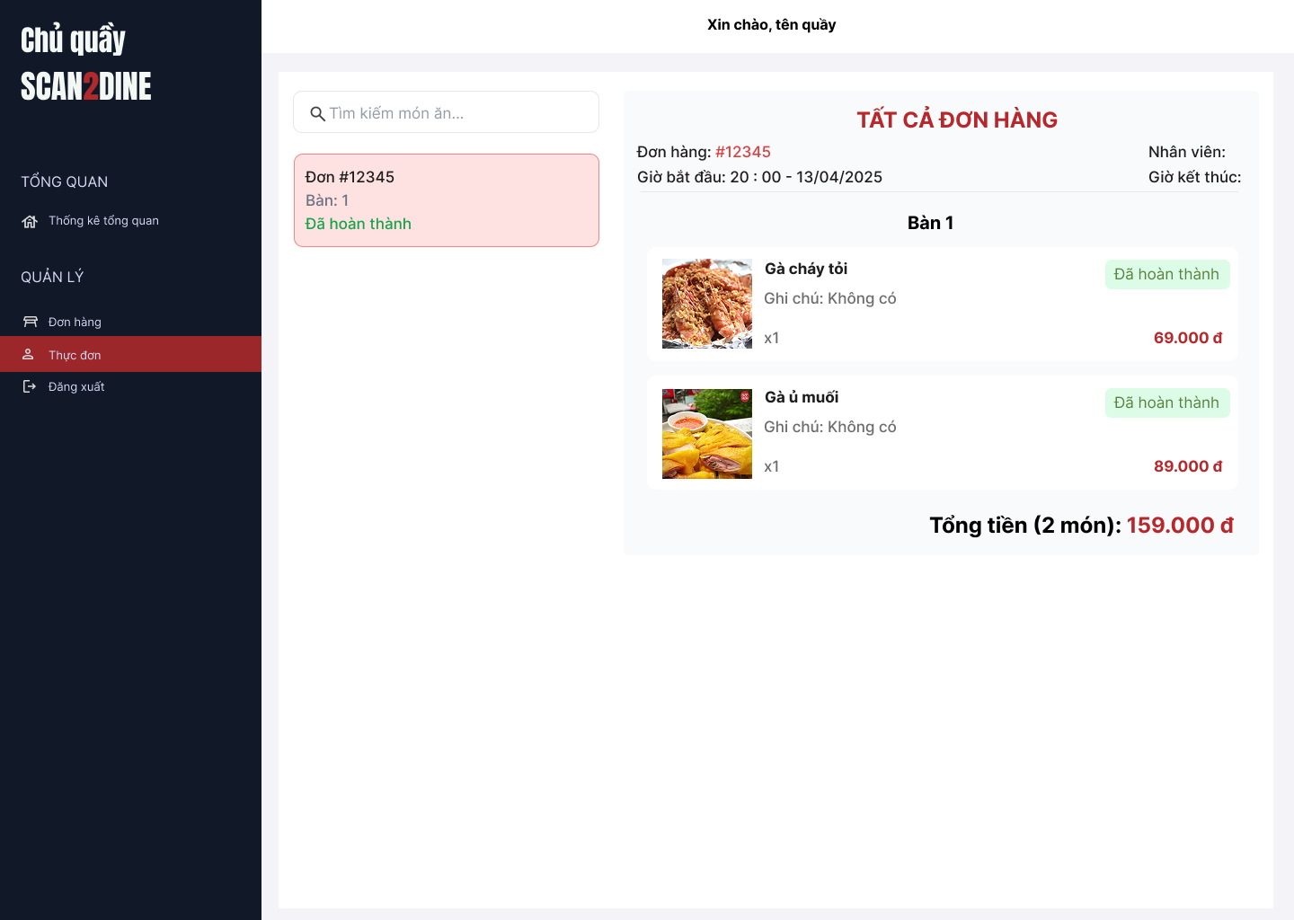
Test Case ID | Mô tả | Hành động | Điều kiện tiên quyết | Kết quả mong đợi | Kết quả thực tế | Kết quả |  |  | Kết quả |  |  | Chú thích
 |  |  |  |  |  | Vòng 1 |  |  | Vòng 2
 |  |  |  |  |  | Trạng thái | Ngày kiểm tra | Người kiểm tra | Trạng thái | Ngày kiểm tra | Người kiểm tra
GUI_SHOW Xem chi tiết đơn hàng - Nhân viên
GUI-XDHCQ01 | [Đơn hàng] Danh sách đơn |  |  | - Label: Đơn #<ID>, Bàn: <số bàn> - Status: Hiển thị danh sách đơn hàng theo chiều dọc - Text color: Mã đơn: đỏ, trạng thái: xanh lá (nếu “Đã hoàn thành”) - Background item: hồng nhạt - Status: Enable | - Label: Đơn #<ID>, Bàn: <số bàn> - Status: Hiển thị danh sách đơn hàng theo chiều dọc - Text color: Mã đơn: đỏ, trạng thái: xanh lá (nếu “Đã hoàn thành”) - Background item: hồng nhạt - Status: Enable | Passed | 21/4/2025 | Hợp | Passed | 26/4/2025 | Hợp
GUI-XDHCQ02 | [Chi tiết đơn hàng] Thông tin đơn được chọn |  |  | - Label: "TẤT CẢ ĐƠN HÀNG" - Label color: Red - Status: Read-only | - Label: "TẤT CẢ ĐƠN HÀNG" - Label color: Red - Status: Read-only | Passed | 21/4/2025 | Hợp | Passed | 26/4/2025 | Hợp
GUI-XDHCQ03 | [Chi tiết món ăn trong đơn] Mỗi món |  |  | - Status: Read-only | - Status: Read-only | Passed | 21/4/2025 | Hợp | Passed | 26/4/2025 | Hợp
GUI-XDHCQ04 | [Tổng tiền] Label tổng hợp |  |  | - Label: Label: "Tổng tiền" - Text color: Red | - Label: Label: "Tổng tiền" - Text color: Red | Passed | 21/4/2025 | Hợp | Passed | 26/4/2025 | Hợp
FUNCTION_SHOW Xem chi tiết đơn hàng - Nhân viên
FUNC-XDHCQ01 | Kiểm tra hiển thị màn hình [Quản lý đơn hàng] | 1. Open trình duyệt 2. Nhập Url vào trình duyệt: [url.link] 3. Nhập tên tài khoản chủ quầy vào textbox [TÊN ĐĂNG NHẬP] 4. Nhập mật khẩu chủ quầy vào textbox [MẬT KHẨU] 5. Chọn trên button [ĐĂNG NHẬP] 6. Chọn vào menu trong sidebar [Đơn hàng] |  | Màn hình [Quản lý đơn hàng] được hiển thị thành công. | Màn hình [Quản lý đơn hàng] được hiển thị thành công. | Passed | 21/4/2025 | Hợp | Passed | 26/4/2025 | Hợp
FUNC-XDHCQ02 | Kiểm tra việc hiển thị khi nhân viên bấm xác nhận đơn của khách hàng và món được chuyển đến chủ quầy | 1. Quan sát đơn hàng trong quầy | Passed FUNC_XDHCQ01 | Danh sách đơn hàng được chuyển đến chủ quầy | Danh sách đơn hàng được chuyển đến chủ quầy | Passed | 21/4/2025 | Hợp | Passed | 26/4/2025 | Hợp
FUNC-XDHCQ03 | Kiểm tra việc hiển thị trạng thái "Đã xác nhận" khi nhân viên xác nhận đơn của khách hàng | 1. Quan sát đơn hàng trong quầy | Passed FUNC_XDHCQ01 | Trạng thái mặc định tại giao diện [Quản lý thực đơn] là "Đã xác nhận" | Khi nhân viên xác nhận đơn từ khách hàng thì trạng thái mặc định ở giao diện [Quản lý đơn hàng là "Đã xác nhận" | Passed | 21/4/2025 | Hợp | Passed | 26/4/2025 | Hợp
FUNC-XDHCQ04 | Kiểm tra việc thay đổi trạng thái của từng món ăn từ "Đã xác nhận" sang "Đã chuẩn bị" trên giao diện "Quản lý thực đơn" | 1. Tại một món ăn bất kì chọn vào trạng thái "Đã xác nhận" | Passed FUNC_XDHCQ01 | Trạng thái chuyển từ "Đã xác nhận" sang "Đã chuẩn bị" trên giao diện "Quản lý thực đơn" | Trạng thái chuyển từ "Đã xác nhận" sang "Đã chuẩn bị" trên giao diện "Quản lý thực đơn" | Passed | 21/4/2025 | Hợp | Passed | 26/4/2025 | Hợp
FUNC-XDHCQ05 | Kiểm tra việc thay đổi trạng thái của từng món ăn từ "Đã chuẩn bị" sang "Đã hoản thành" trên giao diện "Quản lý thực đơn" | 1. Tại một món ăn bất kì chọn vào trạng thái "Đã chuẩn bị" | Passed FUNC_XDHCQ01 | Trạng thái chuyển từ "Đã chuẩn bị" sang "Đã hoản thành" trên giao diện "Quản lý thực đơn" | Trạng thái chuyển từ "Đã chuẩn bị" sang "Đã hoản thành" trên giao diện "Quản lý thực đơn" | Passed | 21/4/2025 | Hợp | Passed | 26/4/2025 | Hợp
 | Kiểm tra hiển thị thông tin món ăn trùng khớp với món ăn mà khách hàng đặt | 1. Quan sát thông tin món ăn tại bàn | Passed FUNC_XDHCQ01 | Món ăn hiển thị đúng với thông tin mà khách hàng đã đặt | Món ăn hiển thị đúng với thông tin mà khách hàng đã đặt | Passed | 21/4/2025 | Hợp | Passed | 26/4/2025 | Hợp
FUNC-XDHCQ06 | Kiểm tra tổng tiền trong đơn của khách hàng tại quầy được tính đúng | 1. Quan sát tổng tiền tại bàn | Passed FUNC_XDHCQ01 | Tổng số lượng món được đếm chính xác. Tổng tiền = Tổng giá các món x số lượng. | Tổng số lượng món được đếm chính xác. Tổng tiền = Tổng giá các món x số lượng. | Passed | 21/4/2025 | Hợp | Passed | 26/4/2025 | Hợp
FUNC-XDHCQ07 | Kiểm tra việc hiển thị nhiều đơn hàng trên giao diện [Quản lý thực đơn] | 1. Quan sát khu vực hiển thị danh sách đơn hàng bên trái | Passed FUNC_XDHCQ01 | Danh sách nhiều đơn hàng được hiển thị tuần tự (theo thời gian hoặc trạng thái) Mỗi đơn có đầy đủ: Mã đơn, Số bàn, Trạng thái | Danh sách nhiều đơn hàng được hiển thị tuần tự (theo thời gian hoặc trạng thái) Mỗi đơn có đầy đủ: Mã đơn, Số bàn, Trạng thái | Passed | 21/4/2025 | Hợp | Passed | 26/4/2025 | Hợp
FUNC-XDHCQ08 | Kiểm tra chức năng chọn và xem chi tiết đơn hàng | 1. Chọn mục [Đơn hàng] 2. Quan sát kết quả bên phải | Passed FUNC_XDHCQ01, Trong quầy có nhiều hơn 1 đơn hàng | Đơn hàng vừa bấm được tô nền nổi bật bên trái đồng thời hiển thị chi tiết đơn hàng bên phải | Đơn hàng vừa bấm được tô nền nổi bật bên trái đồng thời hiển thị chi tiết đơn hàng bên phải | Passed | 21/4/2025 | Hợp | Passed | 26/4/2025 | Hợp
FUNC-XDHCQ09 | Kiểm tra việc tìm kiếm hợp lệ khi người dùng nhập vào textbox [Tìm kiếm đơn hàng] | 1. Nhập từ khóa cần tìm kiếm vào textbox "Tìm kiếm đơn hàng" | Passed FUNC_XDHCQ01 | Đơn hàng cần tìm được tìm kiếm thành công | Đơn hàng cần tìm được tìm kiếm thành công | Passed | 21/4/2025 | Hợp | Passed | 26/4/2025 | Hợp
FUNC-XDHCQ10 | Kiểm tra việc tìm kiếm không hợp lệ khi người dùng nhập vào textbox [Tìm kiếm đơn hàng] | 1. Nhập từ khóa không hợp vào textbox "Tìm kiếm đơn hàng" | Passed FUNC_XDHCQ01 | Không tìm thấy yêu cầu hợp lệ | Không tìm thấy yêu cầu hợp lệ | Passed | 21/4/2025 | Hợp | Passed | 26/4/2025 | Hợp

Quản lý sản phẩm
Project Name | Xây dựng website gọi món thanh toán thông minh qua qr code và AI, kết nối khách hàng với quầy ăn tại chợ đêm
Module Code | Quản lý sản phẩm
 | Hoàn thành | Lỗi | Chưa kiểm tra | Bị chăn | Tổng số trường hợp thử nghiệm
Round 1 | 0 | 0 | 0 | 0
Round 2 |  | 0 | 0 | 0
 |  | 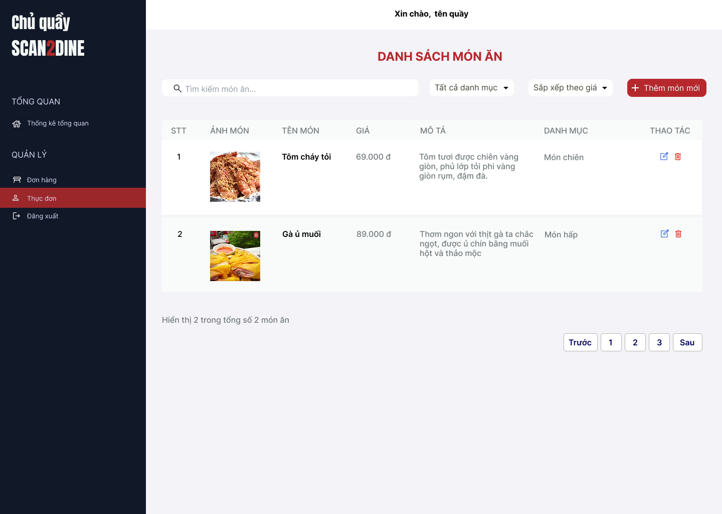
Test Case ID | Mô tả | Hành động | Điều kiện tiên quyết | Kết quả mong đợi | Kết quả thực tế | Kết quả |  |  | Kết quả |  |  | Chú thích
 |  |  |  |  |  | Vòng 1 |  |  | Vòng 2
 |  |  |  |  |  | Trạng thái | Ngày kiểm tra | Người kiểm tra | Trạng thái | Ngày kiểm tra | Người kiểm tra
GUI_SHOW Quản lý sản phẩm
GUI-QLTD01 | [Tìm kiếm món ăn] Textbox |  |  | - Label: White - Status: Enable - Text color: Black | - Label: White - Status: Enable - Text color: Black | Passed | 22/4/2025 | Hợp | Passed | 26/4/2025 | Hợp
GUI-QLTD02 | [Dropdown chọn danh mục] Combobox |  |  | - Label: White - Status: Enable - Text color: Black | - Label: White - Status: Enable - Text color: Black | Passed | 22/4/2025 | Hợp | Passed | 26/4/2025 | Hợp
GUI-QLTD03 | [Sắp xếp theo giá] Combobox |  |  | - Label: White - Status: Enable - Text color: Black | - Label: White - Status: Enable - Text color: Black | Passed | 22/4/2025 | Hợp | Passed | 26/4/2025 | Hợp
GUI-QLTD04 | [Thêm món mới] Button |  |  | - Text color: đen - Status: enable | - Text color: đen - Status: enable | Passed | 22/4/2025 | Hợp | Passed | 26/4/2025 | Hợp
GUI-QLTD05 | [Phân trang] Button |  |  | - Label: Trước, 1, 2, 3, Sau - Status: Enable - Text color: Black | - Label: Trước, 1, 2, 3, Sau - Status: Enable - Text color: Black | Passed | 22/4/2025 | Hợp | Passed | 26/4/2025 | Hợp
FUNCTION_SHOW Quản lý sản phẩm
FUNC-QLTD01 | Kiểm tra hiển thị màn hình Quản lý thực đơn | 1. Mở trình duyệt firefox/safari/CocCoc 2. Nhập Url vào trình duyệt 3. Đăng nhập vào hệ thống bằng tài khoản quản trị viên 4. Trên thanh sidebar bên trái, chọn mục [Thực đơn] |  | Màn hình Quản lý thực đơn được hiển thị thành công. Ngôn ngữ hiển thị trùng với cài đặt ngôn ngữ của trình duyệt. | Màn hình Quản lý thực đơnđược hiển thị thành công. Ngôn ngữ hiển thị trùng với cài đặt ngôn ngữ của trình duyệt. | Passed | 22/4/2025 | Hợp | Passed | 26/4/2025 | Hợp
FUNC-QLND02 | Kiểm tra việc tìm kiếm khi thực đơn nhập giá trị hợp lệ tại textbox [Tìm kiếm thực đơn] | 1. Nhập 'Gà' vào textbox [Tìm kiếm thực đơn] | Passed FUNC-QLTD01 | Món ăn cần tìm được hiển thị chính xác | Món ăn cần tìm được hiển thị chính xác | Failed | 22/4/2025 | Hợp | Passed | 26/4/2025 | Hợp
FUNC-QLND03 | Kiểm tra việc tìm kiếm khi người dùng nhập giá trị không hợp lệ tại textbox [Tìm kiếm thực đơn] | 1. Nhập 'Gà' vào textbox [Tìm kiếm món ăn] | Passed FUNC-QLTD01 | Hiển thị kết quả tìm kiếm thành công | Hiển thị kết quả tìm kiếm thành công | Passed | 22/4/2025 | Hợp | Passed | 26/4/2025 | Hợp
FUNC-QLND04 | Kiểm tra việc tìm kiếm phân biệt chữ hoa, chữ thường khi người dùng nhập vào textbox [Tìm kiếm món ăn] | 1. Nhập 'gà' vào textbox [Tìm kiếm món ăn] | Passed FUNC-QLTD01 | Hiển thị kết quả tìm kiếm thành công | Hiển thị kết quả tìm kiếm thành công | Passed | 22/4/2025 | Hợp | Passed | 26/4/2025 | Hợp
FUNC-QLND05 | Kiểm tra việc tìm kiếm khi người dùng nhập giá trị không dấu vào textbox [Tìm kiếm món ăn] | 1. Nhập 'Ga' vào textbox [Tìm kiếm món ăn] | Passed FUNC-QLTD01 | Hiển thị kết quả tìm kiếm thành công |  | Failed | 22/4/2025 | Hợp | Passed | 26/4/2025 | Hợp
FUNC-QLND06 | Kiểm tra việc tìm kiếm với khoảng trắng 2 đầu khi người dùng nhập vào textbox [Tìm kiếm món ăn] | 1. Nhập ' gà ' vào textbox [Tìm kiếm bàn] | Passed FUNC-QLTD01 | Hiển thị kết quả tìm kiếm thành công |  | Failed | 22/4/2025 | Hợp | Passed | 26/4/2025 | Hợp
FUNC-QLND07 | Kiểm tra giá trị mặc định đến combobox [Tất cả danh mục] | 1. Kiểm tra giá trị hiển thị mặc định trong combobox. | Passed FUNC-QLTD01 | Hiển thị giá trị mặc định của combobox [Tất cả danh mục] là Tất cả danh mục | Hiển thị giá trị mặc định của combobox [Tất cả danh mục] là Tất cả danh mục | Passed | 22/4/2025 |  |  | 26/4/2025
FUNC-QLND08 | Kiểm tra thanh công trong trường hợp user chọn giá trị bất kỳ đến combobox [Tất cả danh mục] | 1. Chọn data bất kỳ tại đến combobox [Tất cả danh mục] | Passed FUNC-QLTD01 | Hiển thị tất cả món ăn trong danh mục đã chọn | Hiển thị tất cả món ăn trong danh mục đã chọn | Passed | 22/4/2025 |  |  | 26/4/2025
FUNC-QLND09 | Kiểm tra tính chính xác và đầy đủ của dữ liệu trong combobox [Tất cả danh mục] | 1. Mở combobox [Tất cả danh mục] 2. Kiểm tra danh sách các danh mục được hiển thị | Passed FUNC-QLTD01 | Tất cả các danh mục món ăn được hiển thị đầy đủ | Tất cả các danh mục món ăn được hiển thị đầy đủ | Passed | 22/4/2025 |  |  | 26/4/2025
FUNC-QLND10 | Kiểm tra giá trị mặc định đến combobox [Sắp xếp theo giá] | 1. Kiểm tra giá trị hiển thị mặc định trong combobox. | Passed FUNC-QLTD01 | Hiển thị giá trị mặc định của combobox [Sắp xếp theo giá] là Sắp xếp theo giá | Hiển thị giá trị mặc định của combobox [Sắp xếp theo giá] là Sắp xếp theo giá | Passed | 22/4/2025 |  |  | 26/4/2025
FUNC-QLND11 | Kiểm tra thanh công trong trường hợp user chọn giá trị bất kỳ đến combobox [Sắp xếp theo giá] | 1. Chọn data bất kỳ tại đến combobox[Sắp xếp theo giá] | Passed FUNC-QLTD01 | Giá của món ăn sẽ sắp xếp theo thứ tự được tăng hoặc giảm | Giá của món ăn sẽ sắp xếp theo thứ tự được tăng hoặc giảm | Passed | 22/4/2025 |  |  | 26/4/2025
FUNC-QLND12 | Kiểm tra tính chính xác và đầy đủ của dữ liệu trong combobox [Sắp xếp theo giá] | 1. Mở combobox [Sắp xếp theo giá] 2. Kiểm tra danh sách các danh mục được hiển thị | Passed FUNC-QLTD01 | Tất cả các giá trị trong combobox được hiển thị đầy đủ, có 2 giá trị: Tăng dần và giảm dần | Tất cả các giá trị trong combobox được hiển thị đầy đủ, có 2 giá trị: Tăng dần và giảm dần | Passed | 22/4/2025 |  |  | 26/4/2025
FUNC-QLND13 | Kiểm tra việc hiển thị màn hình khi người dùng chọn vào button [Thêm mớn mới] | 1. Chọn trên button [Thêm món mới] | Passed FUNC-QLTD01 | Màn hình Thêm thực món mới được hiển thị |  | Passed | 22/4/2025 | Hợp | Passed | 26/4/2025 | Hợp
FUNC-QLND14 | Kiểm tra việc hiển thị màn hình khi người dùng chọn vào icon button [Chỉnh sửa] | 1. Chọn trên icon button [Chỉnh sửa] | Passed FUNC-QLTD01 | Màn hình Chỉnh sửa món ăn được hiển thị |  | Passed | 22/4/2025 | Hợp | Passed | 26/4/2025 | Hợp
FUNC-QLND15 | Kiểm tra việc hiển thị màn hình khi người dùng chọn vào icon button thùng rác | 1. Chọn trên icon button thùng rác | Passed FUNC-QLTD01 | Màn hình hộp thoại hiển thị thông báo xóa món ăn được hiển thị |  | Passed | 22/4/2025 | Hợp | Passed | 26/4/2025 | Hợp
FUNC-QLND16 | Kiểm tra khi người dùng bấm nút phân trang trong danh sách món ăn | 1. Chọn nút "1", "2","3" | Passed FUNC-QLTD01 | Giao diện sẽ chuyển trang tương ứng | Danh sách món ăn được cập nhật theo trang, hiển thị đúng số lượng món mỗi trang | Passed | 22/4/2025 |  |  | 26/4/2025

 |  |  |  | 0

Thêm sản phẩm
Project Name | Xây dựng website gọi món thanh toán thông minh qua qr code và AI, kết nối khách hàng với quầy ăn tại chợ đêm
Module Code | Thêm món mới
 | Hoàn thành | Lỗi | Chưa kiểm tra | Bị chăn | Tổng số trường hợp thử nghiệm
Round 1 | 0 | 0 | 0 | 0
Round 2 |  | 0 | 0 | 0
 |  | 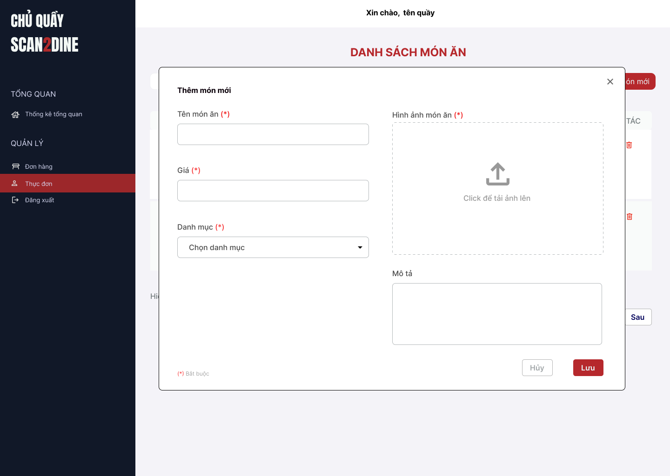
Test Case ID | Mô tả | Hành động | Điều kiện tiên quyết | Kết quả mong đợi | Kết quả thực tế | Kết quả |  |  | Kết quả |  |  | Chú thích
 |  |  |  |  |  | Vòng 1 |  |  | Vòng 2
 |  |  |  |  |  | Trạng thái | Ngày kiểm tra | Người kiểm tra | Trạng thái | Ngày kiểm tra | Người kiểm tra
GUI_SHOW Thêm món mới
GUI-TMM01 | [Tên món ăn] Textbox |  |  | - Label: Tên món ăn - Status: Enable - Text color: Black | - Label: Black - Status: Enable - Text color: Black | Passed | 22/4/2025 | Hợp | Passed | 26/4/2025 | Hợp
GUI-TMM02 | [Giá] Textbox |  |  | - Label: Giá - Status: Enable - Text color: Black | - Label: Black - Status: Enable - Text color: Black | Passed | 22/4/2025 | Hợp | Passed | 26/4/2025 | Hợp
GUI-TMM03 | [Danh mục] Combobox |  |  | - Label: Danh mục - Status: Enable - Text color: Black | - Label: Black - Status: Enable - Text color: Black | Passed | 22/4/2025 | Hợp | Passed | 26/4/2025 | Hợp
GUI-TMM04 | [Hình ảnh món ăn] Upload Box |  |  | - Label: Hình ảnh món ăn - Status: Enable | - Label: Black - Status: Enable - Text color: Black | Passed | 22/4/2025 | Hợp | Passed | 26/4/2025 | Hợp
GUI-TMM05 | [Mô tả] Textarea |  |  | - Label: Mô tả - Status: Enable - Text color: Black | - Label: Black - Status: Enable - Default option: Admin - Text color: Black | Passed | 22/4/2025 | Hợp | Passed | 26/4/2025 | Hợp
GUI-TMM06 | [Thêm] Button |  |  | - Label: Thêm - Status: Enable - Text color: White | - Label: White - Status: Enable - Background: Blue - Text color: White | Passed | 22/4/2025 | Hợp | Passed | 26/4/2025 | Hợp
GUI-TMM07 | [Hủy] Button |  |  | - Label: Gray - Status: Enable - Text color: Black | - Label: Gray - Status: Enable - Text color: Black | Passed | 22/4/2025 | Hợp | Passed | 26/4/2025 | Hợp
FUNCTION_SHOW Thêm món mới
FUNC-TMM01 | Kiểm tra hiển thị màn hình [Thêm món mới] | 1. Mở trình duyệt firefox/safari/CocCoc 2. Nhập Url vào trình duyệt 3. Đăng nhập vào hệ thống bằng tài khoản quản trị viên 4. Trên thanh sidebar bên trái, chọn mục [Bàn] 5. Chọn vào button [Thêm món mới] |  | Hiển thị màn hình Thêm món mới thành công | Hiển thị màn hình Thêm món mới thành công | Passed | 22/4/2025 | Hợp | Passed | 26/4/2025 | Hợp
FUNC-TMM02 | Kiểm tra việc thêm mới record [Thêm món mới] không thành công trong trường hợp không nhập dữ liệu đến các tất cả các trường trên form | 1. Không nhập dữ liệu đến tất cả các trường trên form 2. Chọn trên button [Thêm] | Passed FUNC-TMM01 | "Hiển thị message tại tất cả các trường bắt buộc nhập Hiển thị message: "Vui lòng nhập Tên món ăn" tại textbox [Tên món ăn] Hiển thị message: "Vui lòng nhập Giá" tại textbox [Giá] Hiển thị message: "Vui lòng chọn Danh mục" tại textbox [Danh mục] Hiển thị message: "Vui lòng chọn hình ảnh" tại upload box [Hình ảnh] | "Hiển thị message tại tất cả các trường bắt buộc nhập Hiển thị message: "Vui lòng nhập Tên món ăn" tại textbox [Tên món ăn] Hiển thị message: "Vui lòng nhập Giá" tại textbox [Giá] Hiển thị message: "Vui lòng chọn Danh mục" tại textbox [Danh mục] Hiển thị message: "Vui lòng chọn hình ảnh" tại upload box [Hình ảnh] | Passed | 22/4/2025 | Hợp | Passed | 26/4/2025 | Hợp
FUNC-TMM03 | Kiểm tra việc thêm mới record [Thêm món mới] thành công trong trường hợp nhập dữ liệu đến các tất cả các trường trên form | 1. Nhập dữ liệu hợp lệ đến tất cả các trường trên form 2. Chọn trên button [Thêm] | Passed FUNC-TMM01 | Thêm món thành công | Thêm món thành công | Passed | 22/4/2025 | Hợp | Passed | 26/4/2025 | Hợp
FUNC-TMM04 | Kiểm tra việc thêm mới record [Thêm món mới] thành công trong trường hợp không nhập dữ liệu đến các tất cả các trường không bắt buộc trên form | 1. Nhập dữ liệu đến các trường bắt buộc nhập 2. Không nhập dữ liệu đến các trường không bắt buộc 3. Chọn trên button [Thêm] | Passed FUNC-TMM01 | Thêm món thành công | Thêm món thành công | Passed | 22/4/2025 | Hợp | Passed | 26/4/2025 | Hợp
FUNC-TMM05 | Kiểm tra việc thêm mới record [Thêm món mới] không thành công trong trường hợp không nhập dữ liệu đến các tất cả các trường bắt buộc trên form | 1. Nhập dữ liệu đến các trường không bắt buộc nhập 2. Không nhập dữ liệu đến các trường bắt buộc 3. Chọn trên button [Thêm] | Passed FUNC-TMM01 | "Hiển thị message tại tất cả các trường bắt buộc nhập Hiển thị message: "Vui lòng nhập Tên món ăn" tại textbox [Tên món ăn] Hiển thị message: "Vui lòng nhập Giá" tại textbox [Giá] Hiển thị message: "Vui lòng chọn Danh mục" tại textbox [Danh mục] Hiển thị message: "Vui lòng chọn hình ảnh" tại upload box [Hình ảnh] | "Hiển thị message tại tất cả các trường bắt buộc nhập Hiển thị message: "Vui lòng nhập Tên món ăn" tại textbox [Tên món ăn] Hiển thị message: "Vui lòng nhập Giá" tại textbox [Giá] Hiển thị message: "Vui lòng chọn Danh mục" tại textbox [Danh mục] Hiển thị message: "Vui lòng chọn hình ảnh" tại upload box [Hình ảnh] | Passed | 22/4/2025 | Hợp | Passed | 26/4/2025 | Hợp
FUNC-TMM06 | Kiểm tra việc thêm mới record [Thêm món mới] không thành công trong trường hợp người dùng không nhập dữ liệu đến textbox [Tên món ăn] | 1. Không nhập dữ liệu đến textbox [Tên món ăn] 2. Nhập giá trị hợp lệ đến các trường còn lại 3. Chọn trên button [Thêm] | Passed FUNC-TMM01 | Hiển thị message: "Vui lòng nhập Tên món ăn" tại textbox [Tên món ăn] | Hiển thị message: "Vui lòng nhập Tên món ăn" tại textbox [Tên món ăn] | Passed | 22/4/2025 | Hợp | Passed | 26/4/2025 | Hợp
FUNC-TMM07 | Kiểm tra thêm mới record [Thêm món mới] không thành công trong trường hợp người dùng nhập kí tự đặc biệt đến textbox [Tên món ăn] | 1. Nhập '@#^&*' đến textbox [Tên món ăn] 2. Nhập giá trị hợp lệ đến các trường còn lại 3. Chọn trên button [Thêm] | Passed FUNC-TMM01 | Hiển thị message: "Món mới không hợp lệ" | Thêm món thành công | Failed | 22/4/2025 | Hợp | Passed | 26/4/2025 | Hợp
FUNC-TMM08 | Kiểm tra thêm mới record [Thêm món mới] thành công trong trường hợp người dùng nhập khoảng trắng 2 đầu đến textbox [Tên món ăn] | 1. Nhập ' Gà ủ muối ' đến textbox [Tên món ăn] 2. Nhập giá trị hợp lệ đến các trường còn lại 3. Chọn trên button [Thêm] | Passed FUNC-TMM01 | Hệ thống tự động trim khoảng trắng 2 đầu và đồng thời Thêm món mới thành công | Hệ thống tự động trim khoảng trắng 2 đầu và đồng thời Thêm món mới thành công | Passed | 22/4/2025 | Hợp | Passed | 26/4/2025 | Hợp
FUNC-TMM09 | Kiểm tra thêm mới record [Thêm món mới] thành công trong trường hợp người dùng nhập chữ đến textbox [Tên món ăn] | 1. Nhập 'Gà ủ muối' đến textbox [Tên món ăn] 2. Nhập giá trị hợp lệ đến các trường còn lại 3. Chọn trên button [Thêm] | Passed FUNC-TMM01 | Thêm món thành công | Thêm món thành công | Passed | 22/4/2025 | Hợp | Passed | 26/4/2025 | Hợp
FUNC-TMM10 | Kiểm tra thêm mới record [Thêm món mới] không thành công trong trường hợp người dùng nhập số đến textbox [Tên món ăn] | 1. Nhập '12345' đến textbox [Tên món ăn] 2. Nhập giá trị hợp lệ đến các trường còn lại 3. Chọn trên button [Thêm] | Passed FUNC-TMM01 | Hiển thị message: "Món mới không hợp lệ" | Thêm món thành công | Failed | 22/4/2025 | Hợp | Passed | 26/4/2025 | Hợp
FUNC-TMM11 | Kiểm tra thêm mới record [Thêm món mới] thành công trong trường hợp người dùng nhập chữ và số đến textbox [Tên món ăn] | 1. Nhập 'Gà 123' đến textbox [Tên món ăn] 2. Nhập giá trị hợp lệ đến các trường còn lại 3. Chọn trên button [Thêm] | Passed FUNC-TMM01 | Thêm món thành công | Thêm món thành công | Passed | 22/4/2025 | Hợp | Passed | 26/4/2025 | Hợp
FUNC-TMM12 | Kiểm tra thêm mới record [Thêm món mới] không thành công trong trường hợp người dùng nhập nhỏ hơn 2 kí tự chữ đến textbox [Tên món ăn] | 1. Nhập 'H' đến textbox [Tên món ăn] 2. Nhập giá trị hợp lệ đến các trường còn lại 3. Chọn trên button [Thêm] | Passed FUNC-TMM01 | Hiển thị message: "Tên món chỉ cho phép nhập từ 2 - 50 kí tự chữ". | Hiển thị message: "Tên món chỉ cho phép nhập từ 2 - 50 kí tự chữ". | Passed | 22/4/2025 | Hợp | Passed | 26/4/2025 | Hợp
FUNC-TMM13 | Kiểm tra thêm mới record [Thêm món mới] thành công trong trường hợp người dùng nhập đúng 2 kí tự chữ đến textbox [Tên món ăn] | 1. Nhập 'Gà' đến textbox [Tên món ăn] 2. Nhập giá trị hợp lệ đến các trường còn lại 3. Chọn trên button [Thêm] | Passed FUNC-TMM01 | Thêm món thành công | Thêm món thành công | Passed | 22/4/2025 | Hợp | Passed | 26/4/2025 | Hợp
FUNC-TMM14 | Kiểm tra thêm mới record [Thêm món mới] thành công trong trường hợp người dùng nhập đúng 50 kí tự chữ đến textbox [Tên món ăn] | 1. Nhập đúng 50 ký tự chữ đến textbox [Tên món ăn] 2. Nhập giá trị hợp lệ đến các trường còn lại 3. Chọn trên button [Thêm] | Passed FUNC-TMM01 | Thêm món thành công | Thêm món thành công | Passed | 22/4/2025 | Hợp | Passed | 26/4/2025 | Hợp
FUNC-TMM15 | Kiểm tra thêm mới record [Thêm món mới] không thành công trong trường hợp người dùng nhập lớn hơn 50 kí tự chữ đến textbox [Tên món ăn] | 1. Nhập lớn hơn 50 ký tự chữ đến textbox [Tên món ăn] 2. Nhập giá trị hợp lệ đến các trường còn lại 3. Chọn trên button [Thêm] | Passed FUNC-TMM01 | Hiển thị message: "Tên món chỉ cho phép nhập từ 2 - 50 kí tự chữ". | Hiển thị message: "Tên món chỉ cho phép nhập từ 2 - 50 kí tự chữ". | Passed | 22/4/2025 | Hợp | Passed | 26/4/2025 | Hợp
FUNC-TMM16 | Kiểm tra việc thêm mới record [Thêm món mới] thành công trong trường hợp người dùng không nhập dữ liệu đến textbox [Giá] | 1. Không nhập dữ liệu đến textbox [Giá] 2. Nhập giá trị hợp lệ đến các trường còn lại 3. Chọn trên button [Thêm] | Passed FUNC-TMM01 | Hiển thị message: "Vui lòng nhập Giá" tại textbox [Giá] | Hiển thị message: "Vui lòng nhập Giá" tại textbox [Giá] | Passed | 22/4/2025 | Hợp | Passed | 26/4/2025 | Hợp
FUNC-TMM17 | Kiểm tra thêm mới record [Thêm món mới] không thành công trong trường hợp người dùng nhập kí tự đặc biệt đến textbox [Giá] | 1. Nhập '@#^&*' đến textbox [Giá] 2. Nhập giá trị hợp lệ đến các trường còn lại 3. Chọn trên button [Thêm] | Passed FUNC-TMM01 | Không thể nhập vào textbox [Giá] với ký tự đặc biệt | Không thể nhập vào textbox [Giá] với ký tự đặc biệt | Passed | 22/4/2025 | Hợp | Passed | 26/4/2025 | Hợp
FUNC-TMM18 | Kiểm tra thêm mới record [Thêm món mới] thành công trong trường hợp người dùng nhập khoảng trắng 2 đầu đến textbox [Giá] | 1. Nhập ' 78 ' đến textbox [Giá] 2. Nhập giá trị hợp lệ đến các trường còn lại 3. Chọn trên button [Thêm] | Passed FUNC-TMM01 | Không thể nhập vào textbox [Giá] với khoảng trắng 2 đầu | Không thể nhập vào textbox [Giá] với khoảng trắng 2 đầu | Passed | 22/4/2025 | Hợp | Passed | 26/4/2025 | Hợp
FUNC-TMM19 | Kiểm tra thêm mới record [Thêm món mới] không thành công trong trường hợp người dùng nhập khoảng trắng ở giữa đến textbox [Giá] | 1. Nhập '7 8 0 0 ' đến textbox [Giá] 2. Nhập giá trị hợp lệ đến các trường còn lại 3. Chọn trên button [Thêm] | Passed FUNC-TMM01 | Không thể nhập vào textbox [Giá] với khoảng trắng ở giữa | Không thể nhập vào textbox [Giá] với khoảng trắng ở giữa | Passed | 22/4/2025 | Hợp | Passed | 26/4/2025 | Hợp
FUNC-TMM20 | Kiểm tra thêm mới record [Thêm món mới] thành công trong trường hợp người dùng nhập chữ đến textbox [Giá] | 1. Nhập 'bichhop' đến textbox [Giá] 2. Nhập giá trị hợp lệ đến các trường còn lại 3. Chọn trên button [Thêm] | Passed FUNC-TMM01 | Không cho phép nhập chữ tại textbox [Giá] | Không cho phép nhập chữ tại textbox [Giá] | Passed | 22/4/2025 | Hợp | Passed | 26/4/2025 | Hợp
FUNC-TMM21 | Kiểm tra thêm mới record [Thêm món mới] thành công trong trường hợp người dùng nhập số đến textbox [Giá] | 1. Nhập '75000' đến textbox [Giá] 2. Nhập giá trị hợp lệ đến các trường còn lại 3. Chọn trên button [Thêm] | Passed FUNC-TMM01 | Thêm món thành công | Thêm món thành công | Passed | 22/4/2025 | Hợp | Passed | 26/4/2025 | Hợp
FUNC-TMM22 | Kiểm tra thêm mới record [Thêm món mới] thành công trong trường hợp người dùng nhập chữ và số đến textbox [Giá] | 1. Nhập 'b33300' đến textbox [Giá] 2. Nhập giá trị hợp lệ đến các trường còn lại 3. Chọn trên button [Thêm] | Passed FUNC-TMM01 | Không cho phép nhập chữ và số tại textbox [Giá] | Không cho phép nhập chữ và số tại textbox [Giá] | Passed | 22/4/2025 | Hợp | Passed | 26/4/2025 | Hợp
FUNC-TMM23 | Kiểm tra thêm mới record [Thêm món mới] không thành công trong trường hợp người dùng nhập số âm tại textbox [Giá] | 1. Nhập '-200000' đến textbox [Giá] 2. Nhập giá trị hợp lệ đến các trường còn lại 3. Chọn trên button [Thêm] | Passed FUNC-TMM01 | Không cho phép nhập giá với giá trị âm tại textbox [Giá] | Không cho phép nhập giá với giá trị âm tại textbox [Giá] | Passed | 22/4/2025 | Hợp | Passed | 26/4/2025 | Hợp
FUNC-TMM24 | Kiểm tra việc thêm mới record [Thêm món mới] không thành công trong trường hợp người dùng không chọn dữ liệu đến combobox [Danh mục] | 1. Không nhập dữ liệu đến combobox [Danh mục] 2. Nhập giá trị hợp lệ đến các trường còn lại 3. Chọn trên button [Thêm] | Passed FUNC-TMM01 | Thêm món thành công | Thêm món thành công | Passed | 22/4/2025 | Hợp | Passed | 26/4/2025 | Hợp
FUNC-TMM25 | Kiểm tra giá trị mặc định đến combobox [Danh mục] | 1. Kiểm tra giá trị hiển thị mặc định trong combobox. | Passed FUNC-TMM01 | Hiển thị giá trị mặc định của combobox [Danh mục] là Danh mục | Hiển thị giá trị mặc định của combobox [Danh mục] là Danh mục | Passed | 22/4/2025 | Hợp | Passed | 26/4/2025 | Hợp
FUNC-TMM26 | Kiểm tra việc thêm mới record [Thêm món mới] thành công trong trường hợp người dùng chọn giá trị bất kỳ đến combobox [Danh mục] | 1. Chọn dữ liệu bất kỳ tại đến combobox [Danh mục] 2. Nhập giá trị hợp lệ đến các trường còn lại 3. Chọn trên button [Thêm] | Passed FUNC-TMM01 | Thêm món thành công | Thêm món thành công | Passed | 22/4/2025 | Hợp | Passed | 26/4/2025 | Hợp
FUNC-TMM27 | Kiểm tra tính chính xác và đầy đủ của dữ liệu trong combobox [Danh mục] | 1. Mở combobox [Danh mục] 2. Kiểm tra danh sách các tỉnh/thành phố được hiển thị | Passed FUNC-TMM01 | Toàn bộ danh sách của danh mục được hiển thị đầy đủ | Toàn bộ danh sách của danh mục được hiển thị đầy đủ | Passed | 22/4/2025 | Hợp | Passed | 26/4/2025 | Hợp
FUNC-TMM28 | Kiểm tra thêm mới record [Thêm món mới] không thành công trong trường hợp người dùng không chọn ảnh từ thư mục tại upload box [Hình ảnh món ăn] | 1. Để trống tại upload box [Hình ảnh món ăn] 2. Nhập giá trị hợp lệ đến các trường còn lại 3. Chọn trên button [Thêm] | Passed FUNC-TMM01 | Hiển thị message: "Vui lòng chọn hình ảnh" tại upload box [Hình ảnh món ăn] | Hiển thị message: "Vui lòng chọn hình ảnh" tại upload box [Hình ảnh món ăn] | Passed | 22/4/2025 | Hợp | Passed | 26/4/2025 | Hợp
FUNC-TMM29 | Kiểm tra thêm mới record [Thêm món mới] thành công trong trường hợp người dùng chọn ảnh từ thư mục hợp lệ tại upload box [Hình ảnh món ăn] | 1. Chọn hỉnh ảnh từ thư mục hợp lệ tại upload box [Hình ảnh món ăn] 2. Nhập giá trị hợp lệ đến các trường còn lại 3. Chọn trên button [Thêm] | Passed FUNC-TMM01 | Thêm món thành công | Thêm món thành công | Passed | 22/4/2025 | Hợp | Passed | 26/4/2025 | Hợp
FUNC-TMM30 | Kiểm tra việc thêm mới record [Thêm món mới] thành công trong trường hợp người dùng không nhập dữ liệu đến textbox [Mô tả] | 1. Không nhập dữ liệu đến textbox [Mô tả] 2. Nhập giá trị hợp lệ đến các trường còn lại 3. Chọn trên button [Thêm] | Passed FUNC-TMM01 | Thêm món thành công | Thêm món thành công | Passed | 22/4/2025 | Hợp | Passed | 26/4/2025 | Hợp
FUNC-TMM31 | Kiểm tra thêm mới record [Thêm món mới] thành công trong trường hợp người dùng nhập kí tự đặc biệt đến textbox [Mô tả] | 1. Nhập '@#^&*' đến textbox [Mô tả] 2. Nhập giá trị hợp lệ đến các trường còn lại 3. Chọn trên button [Thêm] | Passed FUNC-TMM01 | Cho phép nhập ký tự đặc biết | Cho phép nhập ký tự đặc biết | Passed | 22/4/2025 | Hợp | Passed | 26/4/2025 | Hợp
FUNC-TMM32 | Kiểm tra thêm mới record [Thêm món mới] thành công trong trường hợp người dùng nhập khoảng trắng 2 đầu đến textbox [Mô tả] | 1. Nhập ' Ngon và bổ dưỡng ' đến textbox [Mô tả] 2. Nhập giá trị hợp lệ đến các trường còn lại 3. Chọn trên button [Thêm] | Passed FUNC-TMM01 | Hệ thống tự động trim khoảng trắng 2 đầu và thêm món mới thành công | Hệ thống tự động trim khoảng trắng 2 đầu và thêm món mới thành công | Passed | 22/4/2025 | Hợp | Passed | 26/4/2025 | Hợp
FUNC-TMM33 | Kiểm tra thêm mới record [Thêm món mới] thành công trong trường hợp người dùng nhập chữ đến textbox [Mô tả] | 1. Nhập 'Ngon và bổ dưỡng' đến textbox [Mô tả] 2. Nhập giá trị hợp lệ đến các trường còn lại 3. Chọn trên button [Thêm] | Passed FUNC-TMM01 | Thêm món thành công | Thêm món thành công | Passed | 22/4/2025 | Hợp | Passed | 26/4/2025 | Hợp
FUNC-TMM34 | Kiểm tra thêm mới record [Thêm món mới] thành công trong trường hợp người dùng nhập số đến textbox [Mô tả] | 1. Nhập '12345' đến textbox [Mô tả] 2. Nhập giá trị hợp lệ đến các trường còn lại 3. Chọn trên button [Thêm] | Passed FUNC-TMM01 | Thêm món thành công | Thêm món thành công | Passed | 22/4/2025 | Hợp | Passed | 26/4/2025 | Hợp
FUNC-TMM35 | Kiểm tra thêm mới record [Thêm món mới] thành công trong trường hợp người dùng nhập chữ và số đến textbox [Mô tả] | 1. Nhập 'Béo và thơm 123' đến textbox [Mô tả] 2. Nhập giá trị hợp lệ đến các trường còn lại 3. Chọn trên button [Thêm] | Passed FUNC-TMM01 | Thêm món thành công | Thêm món thành công | Passed | 22/4/2025 | Hợp | Passed | 26/4/2025 | Hợp
FUNC-TMM36 | Kiểm tra thêm mới record [Thêm món mới] không thành công trong trường hợp người dùng nhập nhỏ hơn 150 kí đến textbox [Mô tả] | 1. Nhập nhỏ hơn 150 ký tự chữ đến textbox [Mô tả] 2. Nhập giá trị hợp lệ đến các trường còn lại 3. Chọn trên button [Thêm] | Passed FUNC-TMM01 | Thêm món thành công | Thêm món thành công | Passed | 22/4/2025 | Hợp | Passed | 26/4/2025 | Hợp
FUNC-TMM37 | Kiểm tra thêm mới record [Thêm món mới] thành công trong trường hợp người dùng nhập đúng 150 kí tự đến textbox [Mô tả] | 1. Nhập đúng 150 ký tự chữ đến textbox [Mô tả] 2. Nhập giá trị hợp lệ đến các trường còn lại 3. Chọn trên button [Thêm] | Passed FUNC-TMM01 | Thêm món thành công | Thêm món thành công | Passed | 22/4/2025 | Hợp | Passed | 26/4/2025 | Hợp
FUNC-TMM38 | Kiểm tra thêm mới record [Thêm món mới] thành công trong trường hợp người dùng nhập lớn hơn 150 kí tự đến textbox [Mô tả] | 1. Nhập lớn hơn 150 ký tự chữ đến textbox [Mô tả] 2. Nhập giá trị hợp lệ đến các trường còn lại 3. Chọn trên button [Thêm] | Passed FUNC-TMM01 | Hiển thị message: "Mô tả chỉ cho phép nhập tối đa 150 ký tự". | Hiển thị message: "Mô tả chỉ cho phép nhập tối đa 150 ký tự". | Passed | 22/4/2025 | Hợp | Passed | 26/4/2025 | Hợp
FUNC-TMM39 | Kiểm tra thêm mới record [Thêm món mới] không thành công trong trường hợp người dùng nhập lớn hơn 50 kí tự chữ đến textbox [Mô tả] | 1. Nhập lớn hơn 50 ký tự chữ đến textbox [Mô tả] 2. Nhập giá trị hợp lệ đến các trường còn lại 3. Chọn trên button [Thêm] | Passed FUNC-TMM01 | Hiển thị message: "Họ và tên chỉ cho phép nhập từ 2 - 50 kí tự chữ". | Hiển thị message: "Họ và tên chỉ cho phép nhập từ 2 - 50 kí tự chữ". | Passed | 22/4/2025 | Hợp | Passed | 26/4/2025 | Hợp
FUNC-TMM40 | Kiểm tra hiển thị màn hình khi user chọn vào button [Hủy] | 1. Click vào button [Hủy] | Passed FUNC-TMM01 | Hệ thống đóng màn hình thêm món mới. |  | Passed | 22/4/2025 | Hợp | Passed | 26/4/2025 | Hợp

Xóa sản phẩm
Project Name | Xây dựng website gọi món thanh toán thông minh qua qr code và AI, kết nối khách hàng với quầy ăn tại chợ đêm
Module Code | Xóa món ăn
 | Hoàn thành | Lỗi | Chưa kiểm tra | Bị chăn | Tổng số trường hợp thử nghiệm
Round 1 | 0 | 0 | 0 | 0
Round 2 |  | 0 | 0 | 0
 | 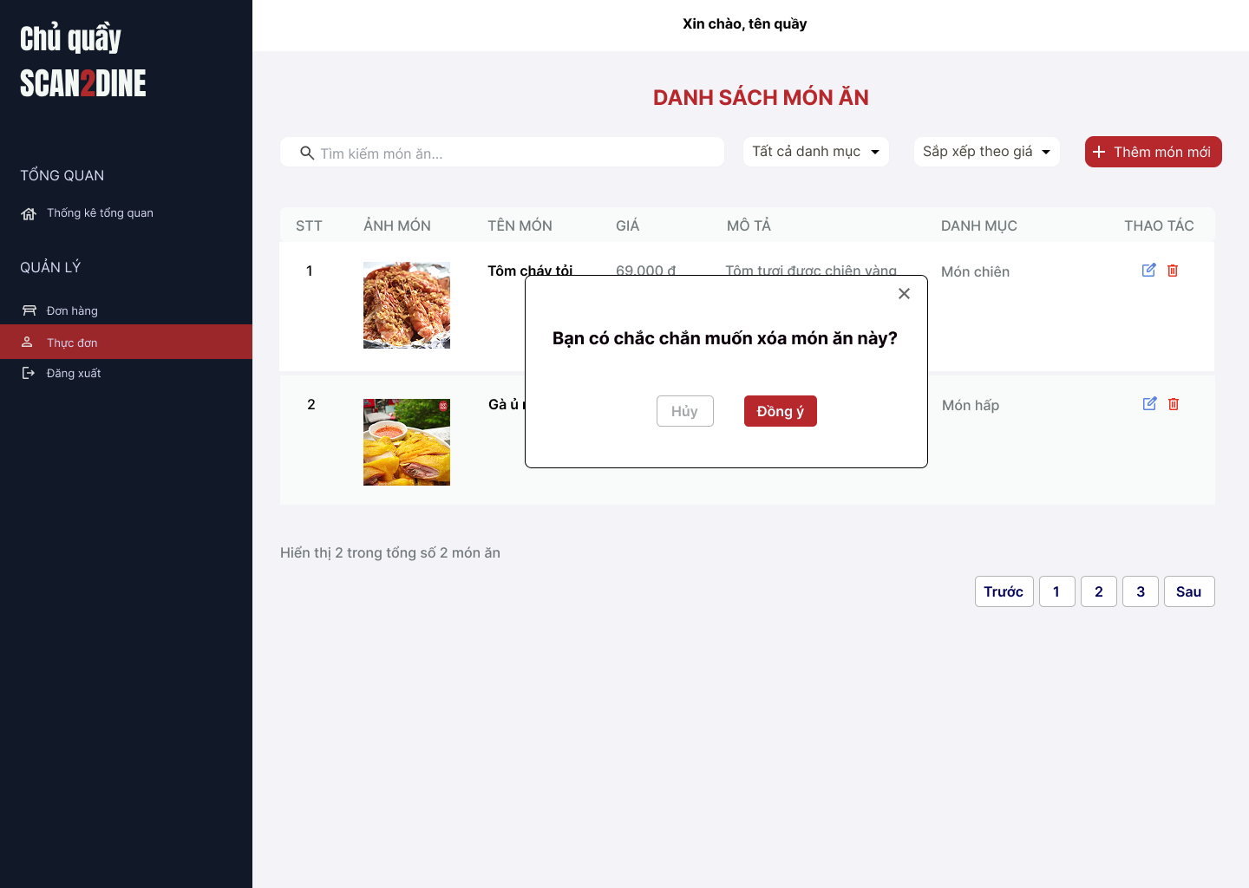
Test Case ID | Mô tả | Hành động | Điều kiện tiên quyết | Kết quả mong đợi | Kết quả thực tế | Kết quả |  |  | Kết quả |  |  | Chú thích
 |  |  |  |  |  | Vòng 1 |  |  | Vòng 2
 |  |  |  |  |  | Trạng thái | Ngày kiểm tra | Người kiểm tra | Trạng thái | Ngày kiểm tra | Người kiểm tra
GUI_SHOW Xóa món ăn
GUI-XM01 | [Hộp thoại xác nhận xóa] Modal |  |  | - Label: "Bạn có chắc chắn muốn xóa món ăn này?" - Status: Enable - Text color: Black - Background: White | - Label: "Bạn có chắc chắn muốn xóa món ăn này?" - Status: Enable - Text color: Black - Background: White | Passed | 22/4/2025 | Hợp | Passed | 26/4/2025 | Hợp
GUI-XM02 | [Nút "Hủy"] Button |  |  | - Label: "Hủy" - Status: Enable - Text color: White - Background: Red | - Label: "Hủy" - Status: Enable - Text color: White - Background: Red | Passed | 22/4/2025 | Hợp | Passed | 26/4/2025 | Hợp
GUI-XM03 | [Nút "Đồng ý"] Button |  |  | - Label: "Đồng ý" - Status: Enable - Text color: White - Background: Green | - Label: "Đồng ý" - Status: Enable - Text color: White - Background: Green | Passed | 22/4/2025 | Hợp | Passed | 26/4/2025 | Hợp
GUI-XM04 | [Nút đóng hộp thoại] Icon Button |  |  | - Icon: "X" góc bên phải - Status: Enable | - Icon: "X" góc bên phải - Status: Enable | Passed | 22/4/2025 | Hợp | Passed | 26/4/2025 | Hợp
FUNCTION_SHOW Xóa món ăn
FUNC-XM01 | Kiểm tra hiển thị màn hình [Thực đơn] | 1. Mở trình duyệt firefox/safari/CocCoc 2. Nhập Url vào trình duyệt 3. Đăng nhập vào hệ thống bằng tài khoản quản trị viên 4. Trên thanh sidebar bên trái, chọn mục [Thực đơn] |  | Màn hình [Thực đơn] được hiển thị thành công. Ngôn ngữ hiển thị trùng với cài đặt ngôn ngữ của trình duyệt. | Màn hình [Thực đơn] được hiển thị thành công. Ngôn ngữ hiển thị trùng với cài đặt ngôn ngữ của trình duyệt. | Passed | 22/4/2025 | Hợp | Passed | 26/4/2025 | Hợp
FUNC-XM02 | Kiểm tra hiển thị hộp thoại xóa khi món ăn chọn icon button thùng rác tại 1 món | 1. Chọn trên icon button thùng rác tại người dùng với món ăn bất kỳ | Passed FUNC-XM01 | Hiển thị hộp thoại xóa xóa món thành công | Hiển thị hộp thoại xóa xóa món thành công | Passed | 22/4/2025 | Hợp | Passed | 26/4/2025 | Hợp
FUNC-XM03 | Kiểm tra việc khi người dùng chọn button [Hủy] trên hộp thoại thông báo xác nhận xóa | 1. Chọn button [Hủy] trên hộ thoại thông báo xác nhận xóa | Passed FUNC-XM01 | Không xóa món, đóng hộp thoại | Không xóa món, đóng hộp thoại | Passed | 22/4/2025 | Hợp | Passed | 26/4/2025 | Hợp
FUNC-XM04 | Kiểm tra việc khi người dùng chọn button [Đồng ý] trên hộp thoại thông báo xác nhận xóa | 1. Chọn trên button [Đồng ý] trên hộ thoại thông báo xác nhận xóa | Passed FUNC-XM01 | Món ăn bị xóa khỏi danh sách | Món ăn bị xóa khỏi danh sách | Passed | 22/4/2025 | Hợp | Passed | 26/4/2025 | Hợp
FUNC-XM05 | Hộp thoại thông báo đóng lại khi người dùng chọn icon button [X] | 1. Chọn icon button [X] | Passed FUNC-XM01 | Hộp thoại thông báo đóng lại | Hộp thoại thông báo đóng lại | Passed | 22/4/2025 | Hợp | Passed | 26/4/2025 | Hợp

Quản lý người dùng
Project Name | Xây dựng website gọi món thanh toán thông minh qua qr code và AI, kết nối khách hàng với quầy ăn tại chợ đêm
Module Code | Quản lý người dùng
 | Hoàn thành | Lỗi | Chưa kiểm tra | Bị chăn | Tổng số trường hợp thử nghiệm
Round 1 | 0 | 0 | 0 | 0
Round 2 |  | 0 | 0 | 0
 | 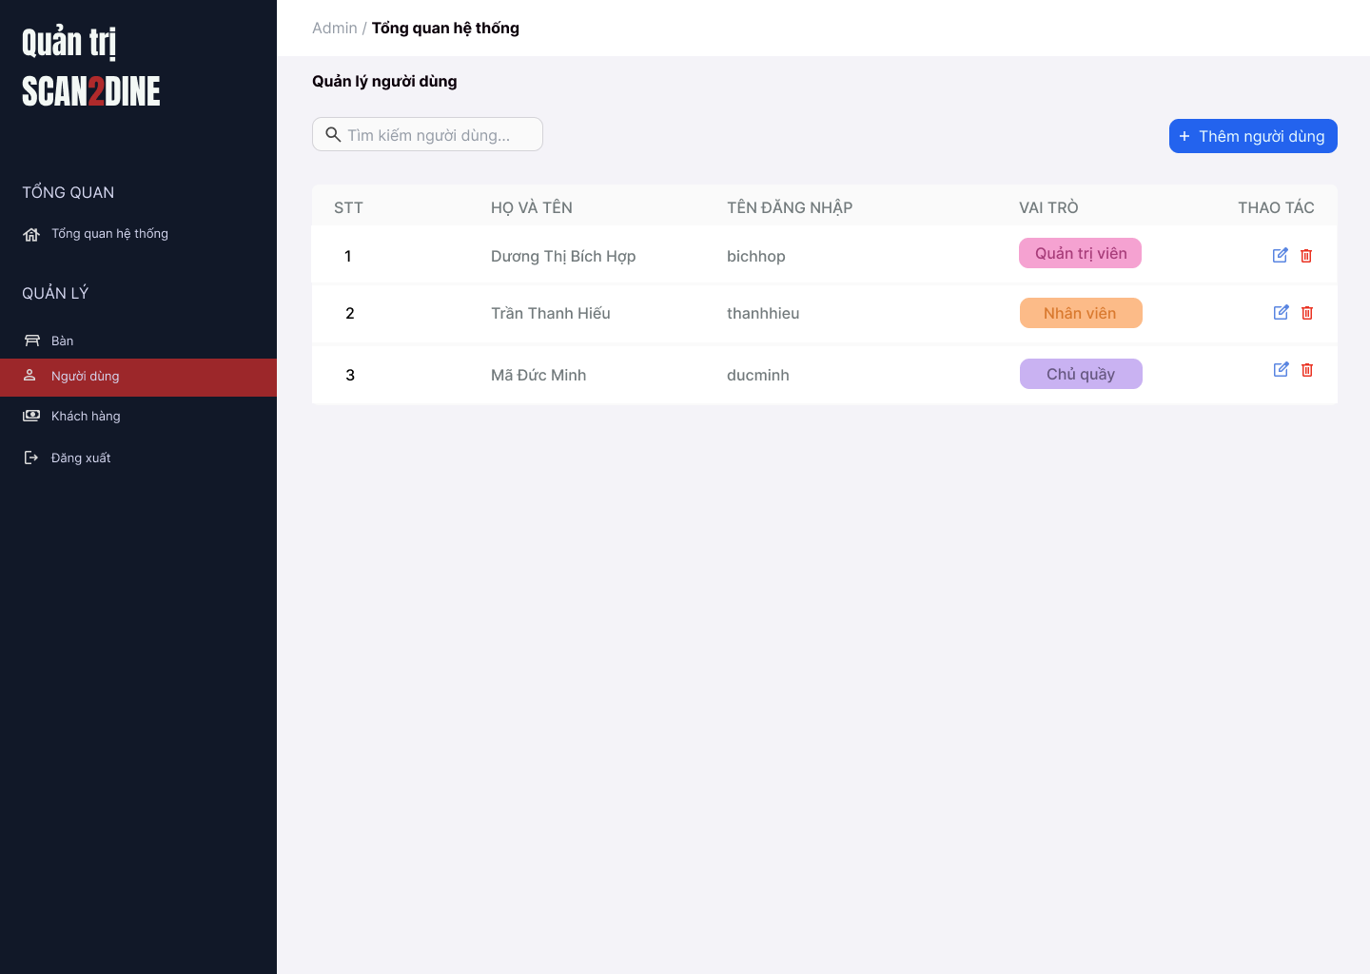
Test Case ID | Mô tả | Hành động | Điều kiện tiên quyết | Kết quả mong đợi | Kết quả thực tế | Kết quả |  |  | Kết quả |  |  | Chú thích
 |  |  |  |  |  | Vòng 1 |  |  | Vòng 2
 |  |  |  |  |  | Trạng thái | Ngày kiểm tra | Người kiểm tra | Trạng thái | Ngày kiểm tra | Người kiểm tra
GUI_SHOW Quản lý người dùng
GUI-QLND01 | [Tìm kiếm bàn] Textbox |  |  | - Label: Placeholder "Tìm kiếm bàn" - Status: Enable - Text color: Black - Background: White | - Label: Placeholder "Tìm kiếm bàn" - Status: Enable - Text color: Black - Background: White | Passed | 22/4/2025 | Hợp | Passed | 26/4/2025 | Hợp
GUI-QLND02 | [Tìm kiếm người dùng] Textbox |  |  | - Label: White - Status: Enable - Text color: Black | - Label: White - Status: Enable - Text color: Black | Passed | 22/4/2025 | Hợp | Passed | 26/4/2025 | Hợp
GUI-QLND03 | [Thêm người dùng] Button |  |  | - Label: "Thêm người dùng" - Status: Enable - Text color: White - Background color: Blue | - Label: "Thêm người dùng" - Status: Enable - Text color: White - Background color: Blue | Passed | 22/4/2025 | Hợp | Passed | 26/4/2025 | Hợp
GUI-QLND04 | [Danh sách người dùng] Table |  |  | - Cột: + STT + Họ và tên + Tên đăng nhập + Vai trò + Thao tác - Text color: Black | - Cột: + STT + Họ và tên + Tên đăng nhập + Vai trò + Thao tác - Text color: Black | Passed | 22/4/2025 | Hợp | Passed | 26/4/2025 | Hợp
GUI-QLND05 | [Sửa người dùng] Icon Button |  |  | - Icon: Cây bút (edit) - Status: Enable | - Icon: Cây bút (edit) - Status: Enable | Passed | 22/4/2025 | Hợp | Passed | 26/4/2025 | Hợp
GUI-QLND06 | [Xóa người dùng] Icon Button |  |  | - Icon: Thùng rác - Status: Enable | - Icon: Thùng rác - Status: Enable | Passed | 22/4/2025 | Hợp | Passed | 26/4/2025 | Hợp
FUNCTION_SHOW Quản lý người dùng
FUNC-QLND01 | Kiểm tra hiển thị màn hình Quản lý người dùng | 1. Mở trình duyệt firefox/safari/CocCoc 2. Nhập Url vào trình duyệt 3. Đăng nhập vào hệ thống bằng tài khoản quản trị viên 4. Trên thanh sidebar bên trái, chọn mục [Người dùng] |  | Màn hình Quản lý người dùng được hiển thị thành công. Ngôn ngữ hiển thị trùng với cài đặt ngôn ngữ của trình duyệt. | Màn hình Quản lý người dùng được hiển thị thành công. Ngôn ngữ hiển thị trùng với cài đặt ngôn ngữ của trình duyệt. | Passed | 22/4/2025 | Hợp | Passed | 26/4/2025 | Hợp
FUNC-QLND02 | Kiểm tra việc tìm kiếm khi người dùng nhập giá trị hợp lệ tại textbox [Tìm kiếm người dùng] | 1. Nhập 'Dương Thị Bích Hợp' vào textbox [Tìm kiếm người dùng] | Passed FUNC-QLND01 | Họ tên người dùng cần tìm được hiển thị chính xác |  | Failed | 22/4/2025 | Hợp | Passed | 26/4/2025 | Hợp
FUNC-QLND03 | Kiểm tra việc tìm kiếm khi người dùng nhập giá trị không hợp lệ tại textbox [Tìm kiếm người dùng] | 1. Nhập 'Mã' vào textbox [Tìm kiếm người dùng] | Passed FUNC-QLND01 | Hiển thị kết quả tìm kiếm thành công | Không tìm thấy kết quả tìm kiếm | Failed | 22/4/2025 | Hợp | Passed | 26/4/2025 | Hợp
FUNC-QLND04 | Kiểm tra việc tìm kiếm phân biệt chữ hoa, chữ thường khi người dùng nhập vào textbox [Tìm kiếm người dùng] | 1. Nhập 'hiếu' vào textbox [Tìm kiếm người dùng] | Passed FUNC-QLND01 | Hiển thị kết quả tìm kiếm thành công | Không tìm thấy kết quả tìm kiếm | Failed | 22/4/2025 | Hợp | Passed | 26/4/2025 | Hợp
FUNC-QLND05 | Kiểm tra việc tìm kiếm khi người dùng nhập giá trị không dấu vào textbox [Tìm kiếm người dùng] | 1. Nhập 'Hop' vào textbox [Tìm kiếm người dùng] | Passed FUNC-QLND01 | Hiển thị kết quả tìm kiếm thành công | Không tìm thấy kết quả tìm kiếm | Failed | 22/4/2025 | Hợp | Passed | 26/4/2025 | Hợp
FUNC-QLND06 | Kiểm tra việc tìm kiếm với khoảng trắng 2 đầu khi người dùng nhập vào textbox [Tìm kiếm người dùng] | 1. Nhập ' Dương ' vào textbox [Tìm kiếm bàn] | Passed FUNC-QLND01 | Hiển thị kết quả tìm kiếm thành công | Không tìm thấy kết quả tìm kiếm | Failed | 22/4/2025 | Hợp | Passed | 26/4/2025 | Hợp
FUNC-QLND07 | Kiểm tra việc hiển thị màn hình khi người dùng chọn vào button [Thêm người dùng] | 1. Chọn trên button [Thêm người dùng] | Passed FUNC-QLND01 | Màn hình Thêm người dùng được hiển thị | Màn hình Thêm người dùng được hiển thị | Passed | 22/4/2025 | Hợp | Passed | 26/4/2025 | Hợp
FUNC-QLND08 | Kiểm tra việc hiển thị màn hình khi người dùng chọn vào icon button [Chỉnh sửa] | 1. Chọn trên icon button [Chỉnh sửa] | Passed FUNC-QLND01 | Màn hình Chỉnh sửa người dùng được hiển thị | Màn hình Chỉnh sửa người dùng được hiển thị | Passed | 22/4/2025 | Hợp | Passed | 26/4/2025 | Hợp
FUNC-QLND09 | Kiểm tra việc hiển thị màn hình khi người dùng chọn vào icon button thùng rác | 1. Chọn trên icon button thùng rác | Passed FUNC-QLND01 | Màn hình hộp thoại hiển thị thông báo xóa người dùng được hiển thị | Màn hình hộp thoại hiển thị thông báo xóa người dùng được hiển thị | Passed | 22/4/2025 | Hợp | Passed | 26/4/2025 | Hợp

Thêm người dùng
Project Name | Xây dựng website gọi món thanh toán thông minh qua qr code và AI, kết nối khách hàng với quầy ăn tại chợ đêm
Module Code | Thêm người dùng
 | Hoàn thành | Lỗi | Chưa kiểm tra | Bị chăn | Tổng số trường hợp thử nghiệm
Round 1 | 0 | 0 | 0 | 0
Round 2 |  | 0 | 0 | 0
 | 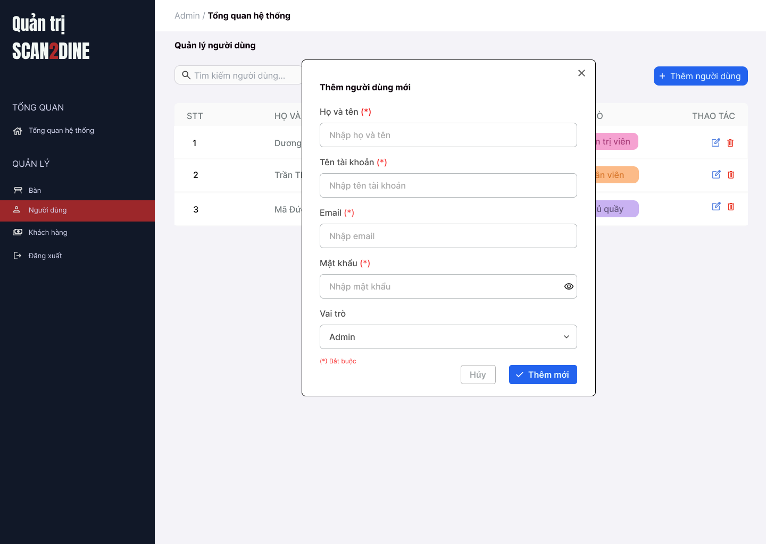
Test Case ID | Mô tả | Hành động | Điều kiện tiên quyết | Kết quả mong đợi | Kết quả thực tế | Kết quả |  |  | Kết quả |  |  | Chú thích
 |  |  |  |  |  | Vòng 1 |  |  | Vòng 2
 |  |  |  |  |  | Trạng thái | Ngày kiểm tra | Người kiểm tra | Trạng thái | Ngày kiểm tra | Người kiểm tra
GUI_SHOW Thêm người dùng
GUI-TND01 | [Họ và tên] Textbox |  |  | - Label: Black - Status: Enable - Text color: Black | - Label: Black - Status: Enable - Text color: Black | Passed | 22/4/2025 | Hợp | Passed | 26/4/2025 | Hợp
GUI-TND02 | [Tên tài khoản] Textbox |  |  | - Label: Black - Status: Enable - Text color: Black | - Label: Black - Status: Enable - Text color: Black | Passed | 22/4/2025 | Hợp | Passed | 26/4/2025 | Hợp
GUI-TND03 | [Email] Textbox |  |  | - Label: Black - Status: Enable - Text color: Black | - Label: Black - Status: Enable - Text color: Black | Passed | 22/4/2025 | Hợp | Passed | 26/4/2025 | Hợp
GUI-TND04 | [Mật khẩu] Textbox |  |  | - Label: Black - Status: Enable - Text color: Black | - Label: Black - Status: Enable - Text color: Black | Passed | 22/4/2025 | Hợp | Passed | 26/4/2025 | Hợp
GUI-TND05 | [Vai trò] Combobox |  |  | - Label: Black - Status: Enable - Default option: Admin - Text color: Black | - Label: Black - Status: Enable - Default option: Admin - Text color: Black | Passed | 22/4/2025 | Hợp | Passed | 26/4/2025 | Hợp
GUI-TND06 | [Thêm mới] Button |  |  | - Label: White - Status: Enable - Background: Blue - Text color: White | - Label: White - Status: Enable - Background: Blue - Text color: White | Passed | 22/4/2025 | Hợp | Passed | 26/4/2025 | Hợp
GUI-TND07 | [Hủy] Button |  |  | - Label: Gray - Status: Enable - Text color: Black | - Label: Gray - Status: Enable - Text color: Black | Passed | 22/4/2025 | Hợp | Passed | 26/4/2025 | Hợp
FUNCTION_SHOW Thêm người dùng
FUNC-TND01 | Kiểm tra hiển thị màn hình [Thêm người dùng] | 1. Mở trình duyệt firefox/safari/CocCoc 2. Nhập Url vào trình duyệt 3. Đăng nhập vào hệ thống bằng tài khoản quản trị viên 4. Trên thanh sidebar bên trái, chọn mục [Bàn] 5. Chọn vào button [Thêm người dùng] |  | Hiển thị màn hình Thêm người dùng thành công | Hiển thị màn hình Thêm người dùng thành công | Passed | 22/4/2025 | Hợp | Passed | 26/4/2025 | Hợp
FUNC-TND02 | Kiểm tra việc thêm mới record [Thêm người dùng] không thành công trong trường hợp không nhập dữ liệu đến các tất cả các trường trên form | 1. Không nhập dữ liệu đến tất cả các trường trên form 2. Chọn trên button [Thêm mới] | Passed FUNC-TND01 | "Hiển thị message tại tất cả các trường bắt buộc nhập Hiển thị message: "Vui lòng nhập Họ và tên" tại textbox [Họ và tên] Hiển thị message: "Vui lòng nhập Tên tài khoản" tại textbox [tên tài khoản] Hiển thị message: "Vui lòng nhập Email" tại textbox [Email] Hiển thị message: "Vui lòng nhập Mật khẩu" tại textbox [Mật khẩu] | "Hiển thị message tại tất cả các trường bắt buộc nhập Hiển thị message: "Vui lòng nhập Họ và tên" tại textbox [Họ và tên] Hiển thị message: "Vui lòng nhập Tên tài khoản" tại textbox [tên tài khoản] Hiển thị message: "Vui lòng nhập Email" tại textbox [Email] Hiển thị message: "Vui lòng nhập Mật khẩu" tại textbox [Mật khẩu] | Passed | 22/4/2025 | Hợp | Passed | 26/4/2025 | Hợp
FUNC-TND03 | Kiểm tra việc thêm mới record [Thêm người dùng] thành công trong trường hợp nhập dữ liệu đến các tất cả các trường trên form | 1. Nhập dữ liệu hợp lệ đến tất cả các trường trên form 2. Chọn trên button [Thêm mới] |  | Hiển thị message: "Thêm người dùng thành công" | Hiển thị message: "Thêm người dùng thành công" | Passed | 22/4/2025 | Hợp | Passed | 26/4/2025 | Hợp
FUNC-TND04 | Kiểm tra việc thêm mới record [Thêm người dùng] thành công trong trường hợp không nhập dữ liệu đến các tất cả các trường không bắt buộc trên form | 1. Nhập dữ liệu đến các trường bắt buộc nhập 2. Không nhập dữ liệu đến các trường không bắt buộc 3. Chọn trên button [Thêm mới] | Passed FUNC-TND01 | Hiển thị message: "Thêm người dùng thành công" | Hiển thị message: "Thêm người dùng thành công" | Passed | 22/4/2025 | Hợp | Passed | 26/4/2025 | Hợp
FUNC-TND05 | Kiểm tra việc thêm mới record [Thêm người dùng] không thành công trong trường hợp không nhập dữ liệu đến các tất cả các trường bắt buộc trên form | 1. Nhập dữ liệu đến các trường không bắt buộc nhập 2. Không nhập dữ liệu đến các trường bắt buộc 3. Chọn trên button [Thêm mới] | Passed FUNC-TND01 | "Hiển thị message tại tất cả các trường bắt buộc nhập Hiển thị message: "Vui lòng nhập Họ và tên" tại textbox [Họ và tên] Hiển thị message: "Vui lòng nhập Tên tài khoản" tại textbox [tên tài khoản] Hiển thị message: "Vui lòng nhập Email" tại textbox [Email] Hiển thị message: "Vui lòng nhập Mật khẩu" tại textbox [Mật khẩu] | "Hiển thị message tại tất cả các trường bắt buộc nhập Hiển thị message: "Vui lòng nhập Họ và tên" tại textbox [Họ và tên] Hiển thị message: "Vui lòng nhập Tên tài khoản" tại textbox [tên tài khoản] Hiển thị message: "Vui lòng nhập Email" tại textbox [Email] Hiển thị message: "Vui lòng nhập Mật khẩu" tại textbox [Mật khẩu] | Passed | 22/4/2025 | Hợp | Passed | 26/4/2025 | Hợp
FUNC-TND06 | Kiểm tra việc thêm mới record [Thêm người dùng] không thành công trong trường hợp người dùng không nhập dữ liệu đến textbox [Họ và tên] | 1. Không nhập dữ liệu đến textbox [Họ và tên] 2. Nhập giá trị hợp lệ đến các trường còn lại 3. Chọn trên button [Thêm mới] | Passed FUNC-TND01 | Hiển thị message: "Vui lòng nhập Họ và tên" tại textbox [Họ và tên] | Hiển thị message: "Vui lòng nhập Họ và tên" tại textbox [Họ và tên] | Passed | 22/4/2025 | Hợp | Passed | 26/4/2025 | Hợp
FUNC-TND07 | Kiểm tra thêm mới record [Thêm người dùng] không thành công trong trường hợp người dùng nhập kí tự đặc biệt đến textbox [Họ và tên] | 1. Nhập '@#^&*' đến textbox [Họ và tên] 2. Nhập giá trị hợp lệ đến các trường còn lại 3. Chọn trên button [Thêm mới] | Passed FUNC-TND01 | Hiển thị message: "Họ và tên không hợp lệ" | Hiển thị message: "Thêm người dùng thành công" | Failed | 22/4/2025 | Hợp | Passed | 26/4/2025 | Hợp
FUNC-TND08 | Kiểm tra thêm mới record [Thêm người dùng] thành công trong trường hợp người dùng nhập khoảng trắng 2 đầu đến textbox [Họ và tên] | 1. Nhập ' Dương Thị Bích Hợp ' đến textbox [Họ và tên] 2. Nhập giá trị hợp lệ đến các trường còn lại 3. Chọn trên button [Thêm mới] | Passed FUNC-TND01 | Hệ thống tự động trim khoảng trắng 2 đầu và đồng thời hiển thị thông báo: "Thêm người dùng mới thành công". | Hệ thống tự động trim khoảng trắng 2 đầu và đồng thời hiển thị thông báo: "Thêm người dùng mới thành công". | Passed | 22/4/2025 | Hợp | Passed | 26/4/2025 | Hợp
FUNC-TND09 | Kiểm tra thêm mới record [Thêm người dùng] thành công trong trường hợp người dùng nhập chữ đến textbox [Họ và tên] | 1. Nhập 'Dương Thị Bích Hợp' đến textbox [Họ và tên] 2. Nhập giá trị hợp lệ đến các trường còn lại 3. Chọn trên button [Thêm mới] | Passed FUNC-TND01 | Hiển thị thông báo "Thêm người dùng mới thành công". | Hiển thị thông báo "Thêm người dùng mới thành công". | Passed | 22/4/2025 | Hợp | Passed | 26/4/2025 | Hợp
FUNC-TND10 | Kiểm tra thêm mới record [Thêm người dùng] không thành công trong trường hợp người dùng nhập số đến textbox [Họ và tên] | 1. Nhập '12345' đến textbox [Họ và tên] 2. Nhập giá trị hợp lệ đến các trường còn lại 3. Chọn trên button [Thêm mới] | Passed FUNC-TND01 | Hiển thị message: "Họ và tên không hợp lệ" | Hiển thị message: "Thêm người dùng thành công" | Failed | 22/4/2025 | Hợp | Passed | 26/4/2025 | Hợp
FUNC-TND11 | Kiểm tra thêm mới record [Thêm người dùng] không thành công trong trường hợp người dùng nhập chữ và số đến textbox [Họ và tên] | 1. Nhập 'Hợp 123' đến textbox [Họ và tên] 2. Nhập giá trị hợp lệ đến các trường còn lại 3. Chọn trên button [Thêm mới] | Passed FUNC-TND01 | Hiển thị message: "Họ và tên không hợp lệ" | Hiển thị message: "Thêm người dùng thành công" | Failed | 22/4/2025 | Hợp | Passed | 26/4/2025 | Hợp
FUNC-TND12 | Kiểm tra thêm mới record [Thêm người dùng] không thành công trong trường hợp người dùng nhập nhỏ hơn 2 kí tự chữ đến textbox [Họ và tên] | 1. Nhập 'H' đến textbox [Họ và tên] 2. Nhập giá trị hợp lệ đến các trường còn lại 3. Chọn trên button [Thêm mới] | Passed FUNC-TND01 | Hiển thị message: "Họ và tên chỉ cho phép nhập từ 2 - 50 kí tự chữ". | Hiển thị message: "Họ và tên chỉ cho phép nhập từ 2 - 50 kí tự chữ". | Passed | 22/4/2025 | Hợp | Passed | 26/4/2025 | Hợp
FUNC-TND13 | Kiểm tra thêm mới record [Thêm người dùng] thành công trong trường hợp người dùng nhập đúng 2 kí tự chữ đến textbox [Họ và tên] | 1. Nhập 'Lê' đến textbox [Họ và tên] 2. Nhập giá trị hợp lệ đến các trường còn lại 3. Chọn trên button [Thêm mới] | Passed FUNC-TND01 | Hiển thị thông báo "Thêm người dùng mới thành công". | Hiển thị thông báo "Thêm người dùng mới thành công". | Passed | 22/4/2025 | Hợp | Passed | 26/4/2025 | Hợp
FUNC-TND14 | Kiểm tra thêm mới record [Thêm người dùng] thành công trong trường hợp người dùng nhập đúng 50 kí tự chữ đến textbox [Họ và tên] | 1. Nhập đúng 50 ký tự chữ đến textbox [Họ và tên] 2. Nhập giá trị hợp lệ đến các trường còn lại 3. Chọn trên button [Thêm mới] | Passed FUNC-TND01 | Hiển thị thông báo "Thêm người dùng mới thành công". | Hiển thị thông báo "Thêm người dùng mới thành công". | Passed | 22/4/2025 | Hợp | Passed | 26/4/2025 | Hợp
FUNC-TND15 | Kiểm tra thêm mới record [Thêm người dùng] không thành công trong trường hợp người dùng nhập lớn hơn 50 kí tự chữ đến textbox [Họ và tên] | 1. Nhập lớn hơn 50 ký tự chữ đến textbox [Họ và tên] 2. Nhập giá trị hợp lệ đến các trường còn lại 3. Chọn trên button [Thêm mới] | Passed FUNC-TND01 | Hiển thị message: "Họ và tên chỉ cho phép nhập từ 2 - 50 kí tự chữ". | Hiển thị message: "Họ và tên chỉ cho phép nhập từ 2 - 50 kí tự chữ". | Passed | 22/4/2025 | Hợp | Passed | 26/4/2025 | Hợp
FUNC-TND16 | Kiểm tra việc thêm mới record [Thêm người dùng] thành công trong trường hợp người dùng không nhập dữ liệu đến textbox [Tên tài khoản] | 1. Không nhập dữ liệu đến textbox [Tên tài khoản] 2. Nhập giá trị hợp lệ đến các trường còn lại 3. Chọn trên button [Thêm mới] | Passed FUNC-TND01 | Hiển thị message: "Vui lòng nhập Tên tài khoản" tại textbox [Tên tài khoản] | Hiển thị message: "Vui lòng nhập Tên tài khoản" tại textbox [Tên tài khoản] | Passed | 22/4/2025 | Hợp | Passed | 26/4/2025 | Hợp
FUNC-TND17 | Kiểm tra thêm mới record [Thêm người dùng] không thành công trong trường hợp người dùng nhập kí tự đặc biệt đến textbox [Tên tài khoản] | 1. Nhập '@#^&*' đến textbox [Tên tài khoản] 2. Nhập giá trị hợp lệ đến các trường còn lại 3. Chọn trên button [Thêm mới] | Passed FUNC-TND01 | Hiển thị message: "Tên tài khoản không hợp lệ" | Hiển thị thông báo "Thêm người dùng mới thành công". | Failed | 22/4/2025 | Hợp | Passed | 26/4/2025 | Hợp
FUNC-TND18 | Kiểm tra thêm mới record [Thêm người dùng] thành công trong trường hợp người dùng nhập khoảng trắng 2 đầu đến textbox [Tên tài khoản] | 1. Nhập ' bichhop ' đến textbox [Tên tài khoản] 2. Nhập giá trị hợp lệ đến các trường còn lại 3. Chọn trên button [Thêm mới] | Passed FUNC-TND01 | Hệ thống tự động trim khoảng trắng 2 đầu và đồng thời hiển thị thông báo: "Thêm người dùng mới thành công". | Hệ thống tự động trim khoảng trắng 2 đầu và đồng thời hiển thị thông báo: "Thêm người dùng mới thành công". | Passed | 22/4/2025 | Hợp | Passed | 26/4/2025 | Hợp
FUNC-TND19 | Kiểm tra thêm mới record [Thêm người dùng] không thành công trong trường hợp người dùng nhập khoảng trắng ở giữa đến textbox [Tên tài khoản] | 1. Nhập 'bi ch hop' đến textbox [Tên tài khoản] 2. Nhập giá trị hợp lệ đến các trường còn lại 3. Chọn trên button [Thêm mới] | Passed FUNC-TND01 | Hiển thị message: "Tên tài khoản không hợp lệ" | Hiển thị message: "Tên tài khoản không hợp lệ" | Passed | 22/4/2025 | Hợp | Passed | 26/4/2025 | Hợp
...

Chỉnh sửa người dùng
Project Name | Xây dựng website gọi món thanh toán thông minh qua qr code và AI, kết nối khách hàng với quầy ăn tại chợ đêm
Module Code | Chỉnh sửa người dùng
 | Hoàn thành | Lỗi | Chưa kiểm tra | Bị chăn | Tổng số trường hợp thử nghiệm
Round 1 | 0 | 0 | 0 | 0
Round 2 |  | 0 | 0 | 0
 | 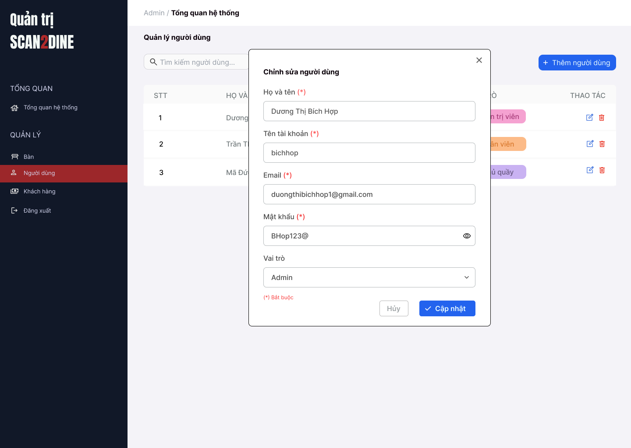
Test Case ID | Mô tả | Hành động | Điều kiện tiên quyết | Kết quả mong đợi | Kết quả thực tế | Kết quả
 |  |  |  |  |  | Vòng 1
 |  |  |  |  |  | Trạng thái | Ngày kiểm tra
GUI_SHOW Chỉnh sửa người dùng
GUI-CSND01 | [Họ và tên] Textbox |  |  | - Label: Black - Status: Enable - Text color: Black | - Label: Black - Status: Enable - Text color: Black | Passed | 22/4/2025
GUI-CSND02 | [Tên tài khoản] Textbox |  |  | - Label: Black - Status: Enable - Text color: Black | - Label: Black - Status: Enable - Text color: Black | Passed | 22/4/2025
GUI-CSND03 | [Email] Textbox |  |  | - Label: Black - Status: Enable - Text color: Black | - Label: Black - Status: Enable - Text color: Black | Passed | 22/4/2025
GUI-CSND04 | [Mật khẩu] Textbox |  |  | - Label: Black - Status: Enable - Text color: Black | - Label: Black - Status: Enable - Text color: Black | Passed | 22/4/2025
GUI-CSND05 | [Vai trò] Combobox |  |  | - Label: Black - Status: Enable - Default option: Admin - Text color: Black | - Label: Black - Status: Enable - Default option: Admin - Text color: Black | Passed | 22/4/2025
GUI-CSND06 | [Cập nhật] Button |  |  | - Label: White - Status: Enable - Background: Blue - Text color: White | - Label: White - Status: Enable - Background: Blue - Text color: White | Passed | 22/4/2025
...

Xóa người dùng
Project Name | Xây dựng website gọi món thanh toán thông minh qua qr code và AI, kết nối khách hàng với quầy ăn tại chợ đêm
Module Code | Xóa người dùng
 | Hoàn thành | Lỗi | Chưa kiểm tra | Bị chăn | Tổng số trường hợp thử nghiệm
Round 1 | 0 | 0 | 0 | 0
Round 2 |  | 0 | 0 | 0
 | 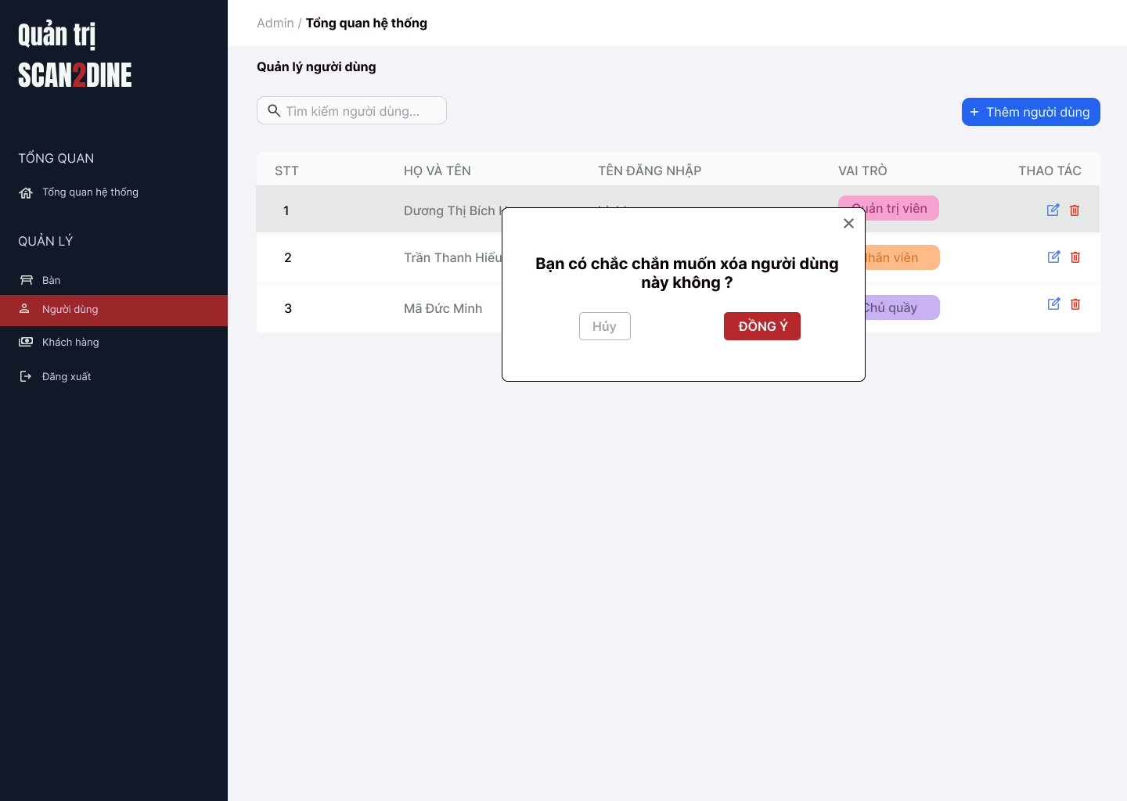
Test Case ID | Mô tả | Hành động | Điều kiện tiên quyết | Kết quả mong đợi | Kết quả thực tế | Kết quả
 |  |  |  |  |  | Vòng 1
 |  |  |  |  |  | Trạng thái | Ngày kiểm tra
GUI_SHOW Xóa người dùng
GUI-XND01 | [Hộp thoại xác nhận] Modal |  |  | - Label: "Bạn có muốn xóa người dùng này không?" - Status: Enable - Text color: Black - Background: White | - Label: "Bạn có muốn xóa người dùng này không?" - Status: Enable - Text color: Black - Background: White | Passed | 22/4/2025
GUI-XND02 | [Nút "Hủy"] Button |  |  | - Label: "Hủy" - Status: Enable - Text color: White - Background: Red | - Label: "Hủy" - Status: Enable - Text color: White - Background: Red | Passed | 22/4/2025
GUI-XND03 | [Nút "Đồng ý"] Button |  |  | - Label: "Đồng ý" - Status: Enable - Text color: White - Background: Green | - Label: "Đồng ý" - Status: Enable - Text color: White - Background: Green | Passed | 22/4/2025
GUI-XND04 | [Nút đóng hộp thoại] Icon Button |  |  | - Icon: "X" góc bên phải - Status: Enable | - Icon: "X" góc bên phải - Status: Enable | Passed | 22/4/2025
FUNCTION_SHOW Xóa người dùng
FUNC-XND01 | Kiểm tra hiển thị màn hình [Người dùng] | 1. Mở trình duyệt firefox/safari/CocCoc 2. Nhập Url vào trình duyệt 3. Đăng nhập vào hệ thống bằng tài khoản quản trị viên 4. Trên thanh sidebar bên trái, chọn mục [Người dùng] |  | Màn hình [Người dùng] được hiển thị thành công. Ngôn ngữ hiển thị trùng với cài đặt ngôn ngữ của trình duyệt. | Màn hình [Người dùng] được hiển thị thành công. Ngôn ngữ hiển thị trùng với cài đặt ngôn ngữ của trình duyệt. | Passed | 22/4/2025
...

Quản lý bàn
Project Name | Xây dựng website gọi món thanh toán thông minh qua qr code và AI, kết nối khách hàng với quầy ăn tại chợ đêm
Module Code | Quản lý bàn
 | Hoàn thành | Lỗi | Chưa kiểm tra | Bị chăn | Tổng số trường hợp thử nghiệm
Round 1 | 0 | 0 | 0 | 0
Round 2 |  | 0 | 0 | 0
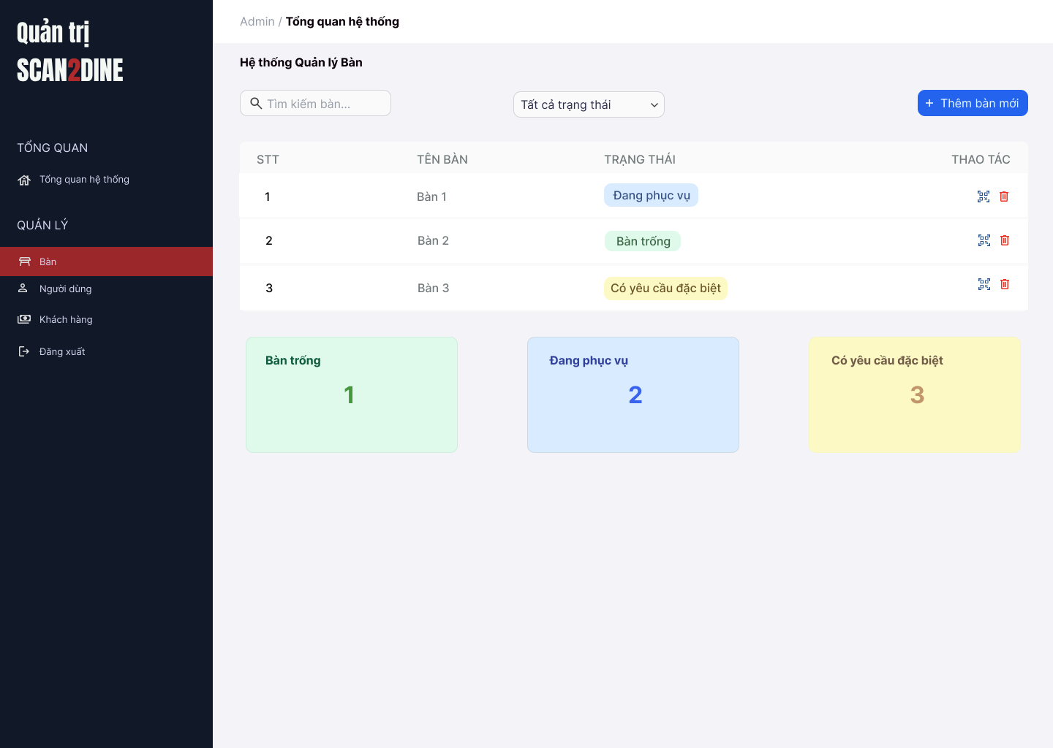 |  |  |  | 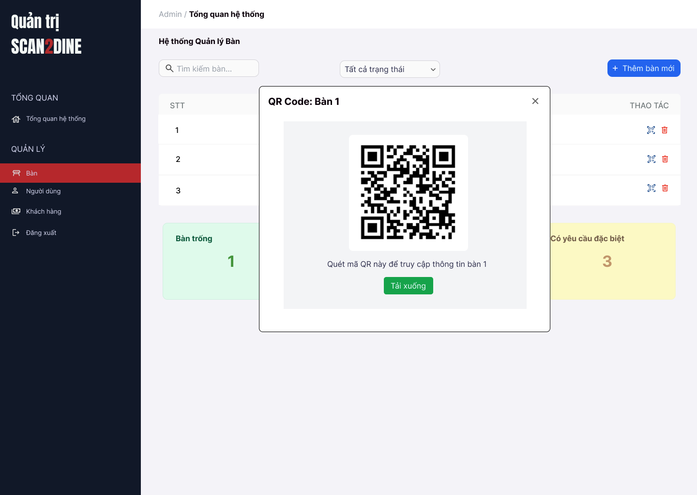
Test Case ID | Mô tả | Hành động | Điều kiện tiên quyết | Kết quả mong đợi | Kết quả thực tế | Kết quả |  |  | Kết quả
 |  |  |  |  |  | Vòng 1 |  |  | Vòng 2
 |  |  |  |  |  | Trạng thái | Ngày kiểm tra | Người kiểm tra | Trạng thái | Ngày kiểm tra
GUI_SHOW Quản lý bàn
GUI-QLB01 | [Tìm kiếm bàn] Textbox |  |  | - Label: Placeholder "Tìm kiếm bàn" - Status: Enable - Text color: Black - Background: White | - Label: Placeholder "Tìm kiếm bàn" - Status: Enable - Text color: Black - Background: White | Passed | 23/4/2025 | Hợp | Passed | 26/4/2025
GUI-TTNV02 | [Bộ lọc trạng thái] Dropdown |  |  | - Label: "Tất cả trạng thái" - Status: Enable - Text color: Black - Background: White - Option: + Tất cả trạng thái + Bàn trống + Đang phục vụ + Có yêu cầu đặc biệt | - Label: "Tất cả trạng thái" - Status: Enable - Text color: Black - Background: White - Option: + Tất cả trạng thái + Bàn trống + Đang phục vụ + Có yêu cầu đặc biệt | Passed | 23/4/2025 | Hợp | Passed | 26/4/2025
GUI-TTNV03 | [Thêm bàn mới] Button |  |  | - Label: "Thêm bàn mới" - Status: Enable - Text color: White - Background: Blue | - Label: "Thêm bàn mới" - Status: Enable - Text color: White - Background: Blue | Passed | 23/4/2025 | Hợp | Passed | 26/4/2025
GUI-TTNV04 | [Bàng danh sách bàn] Table |  |  | - Cột: + STT + Tên bàn + Trạng thái + Thao tác - Status: Enable - Text color: Black | - Cột: + STT + Tên bàn + Trạng thái + Thao tác - Status: Enable - Text color: Black | Passed | 23/4/2025 | Hợp | Passed | 26/4/2025
GUI-TTNV05 | [Xóa bàn] Icon Button |  |  | - Icon: Biểu tượng "thùng rác" - Status: Enable - Background: White | - Icon: Biểu tượng "thùng rác" - Status: Enable - Background: White | Passed | 23/4/2025 | Hợp | Passed | 26/4/2025
GUI-TTNV06 | [Thống kê bàn] Card |  |  | - Số lượng và trạng thái bàn (hiển thị dưới dạng card): + Bàn trống: nền xanh lá nhạt + Đang phục vụ: nền xanh dương nhạt + Có yêu cầu đặc biệt: nền vàng nhạt | - Số lượng và trạng thái bàn (hiển thị dưới dạng card): + Bàn trống: nền xanh lá nhạt + Đang phục vụ: nền xanh dương nhạt + Có yêu cầu đặc biệt: nền vàng nhạt | Passed | 23/4/2025 | Hợp | Passed | 26/4/2025
...

Thêm bàn mới
Project Name | Xây dựng website gọi món thanh toán thông minh qua qr code và AI, kết nối khách hàng với quầy ăn tại chợ đêm
Module Code | Thêm bàn mới
 | Hoàn thành | Lỗi | Chưa kiểm tra | Bị chăn | Tổng số trường hợp thử nghiệm
Round 1 | 0 | 0 | 0 | 0
Round 2 |  | 0 | 0 | 0
 | 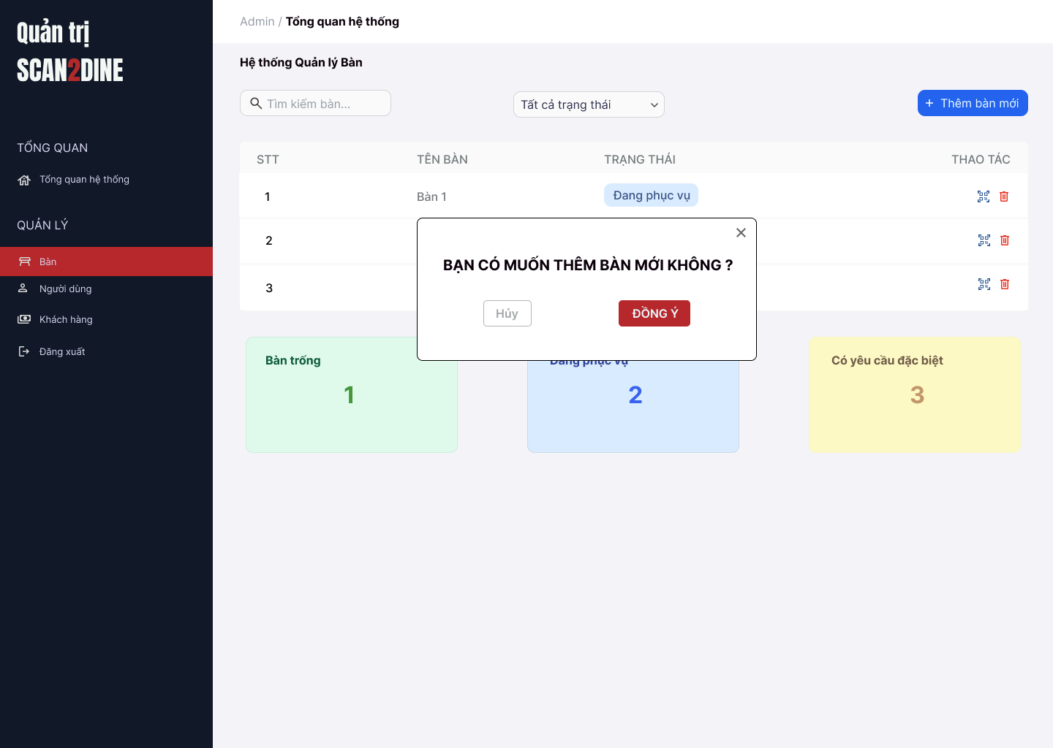
Test Case ID | Mô tả | Hành động | Điều kiện tiên quyết | Kết quả mong đợi | Kết quả thực tế | Kết quả
 |  |  |  |  |  | Vòng 1
 |  |  |  |  |  | Trạng thái | Ngày kiểm tra
GUI_SHOW Thêm bàn mới
GUI-TBM01 | [Hộp thoại xác nhận] Modal |  |  | - Label: "Bạn có muốn thêm bàn mới không?" - Status: Enable - Text color: Black - Background: White | - Label: "Bạn có muốn thêm bàn mới không?" - Status: Enable - Text color: Black - Background: White | Passed | 23/4/2025
GUI-TBM02 | [Nút "Không"] Button |  |  | - Label: "Không" - Status: Enable - Text color: White - Background: Red | - Label: "Không" - Status: Enable - Text color: White - Background: Red | Passed | 23/4/2025
GUI-TBM03 | [Nút "Đồng ý"] Button |  |  | - Label: "Đồng ý" - Status: Enable - Text color: White - Background: Green | - Label: "Đồng ý" - Status: Enable - Text color: White - Background: Green | Passed | 23/4/2025
GUI-TBM04 | [Nút đóng hộp thoại] Icon Button |  |  | - Icon: "X" góc bên phải - Status: Enable | - Icon: "X" góc bên phải - Status: Enable | Passed | 23/4/2025
FUNCTION_SHOW Thêm bàn mới
FUNC-TBM01 | Kiểm tra hiển thị hộp thoại thông báo [Thêm bàn mới] | 1. Mở trình duyệt firefox/safari/CocCoc 2. Nhập Url vào trình duyệt: [https://login.live.com/login.srf?lc=1066] 3. Đăng nhập vào hệ thống bằng tài khoản quản trị viên 4. Trên thanh sidebar bên trái, chọn mục [Bàn] 5. Chọn vào button [Thêm bàn mới] |  | Hiển thị màn hình Thêm bàn mới | Hiển thị màn hình Thêm bàn mới | Passed | 23/4/2025
...

Xóa bàn
Project Name | Xây dựng website gọi món thanh toán thông minh qua qr code và AI, kết nối khách hàng với quầy ăn tại chợ đêm
Module Code | Xóa bàn
 | Hoàn thành | Lỗi | Chưa kiểm tra | Bị chăn | Tổng số trường hợp thử nghiệm
Round 1 | 0 | 0 | 0 | 0
Round 2 |  | 0 | 0 | 0
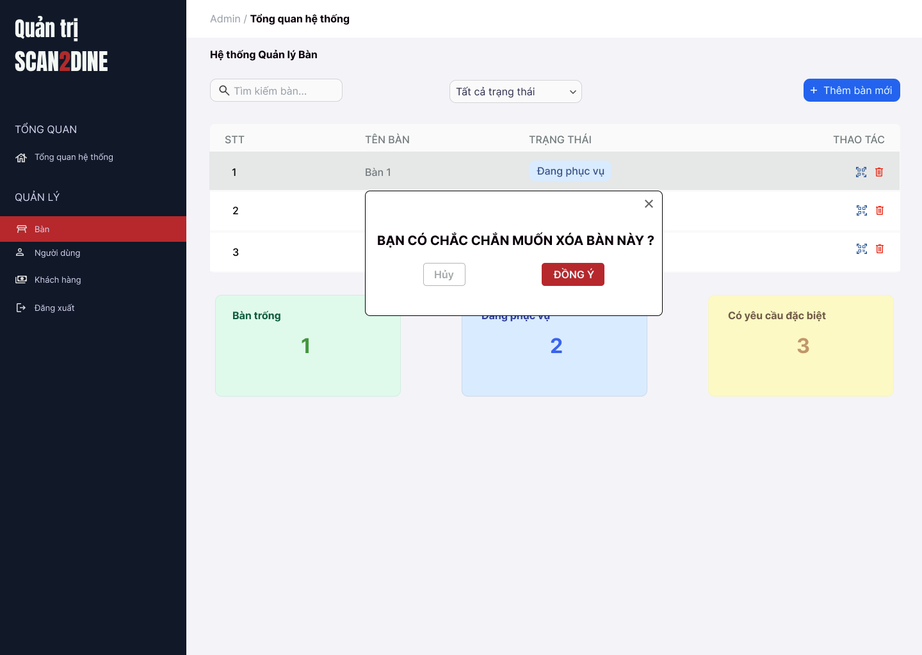
Test Case ID | Mô tả | Hành động | Điều kiện tiên quyết | Kết quả mong đợi | Kết quả thực tế | Kết quả
 |  |  |  |  |  | Vòng 1
 |  |  |  |  |  | Trạng thái
GUI_SHOW Xóa bàn
GUI-XB01 | [Hộp thoại xác nhận] Modal |  |  | - Label: "Bạn có muốn xóa bàn 3 không?" - Status: Enable - Text color: Black - Background: White | - Label: "Bạn có muốn xóa bàn 3 không?" - Status: Enable - Text color: Black - Background: White | Passed
GUI-XB02 | [Nút "Không"] Button |  |  | - Label: "Không" - Status: Enable - Text color: White - Background: Red | - Label: "Không" - Status: Enable - Text color: White - Background: Red | Passed
GUI-XB03 | [Nút "Đồng ý"] Button |  |  | - Label: "Đồng ý" - Status: Enable - Text color: White - Background: Green | - Label: "Đồng ý" - Status: Enable - Text color: White - Background: Green | Passed
GUI-XB04 | [Nút đóng hộp thoại] Icon Button |  |  | - Icon: "X" góc bên phải - Status: Enable | - Icon: "X" góc bên phải - Status: Enable | Passed
FUNCTION_SHOW Xóa bàn
FUNC-XB01 | Kiểm tra hiển thị màn hình [Quản lý bàn] | 1. Mở trình duyệt firefox/safari/CocCoc 2. Nhập Url vào trình duyệt 3. Đăng nhập vào hệ thống bằng tài khoản quản trị viên 4. Trên thanh sidebar bên trái, chọn mục [Bàn] |  | Màn hình [Quản lý bàn] được hiển thị thành công. Ngôn ngữ hiển thị trùng với cài đặt ngôn ngữ của trình duyệt. | Màn hình [Quản lý bàn] được hiển thị thành công. Ngôn ngữ hiển thị trùng với cài đặt ngôn ngữ của trình duyệt. | Passed
...

